Bakgrund
Tabell 1. Geografisk fördelning av låntagare i stickprovet.[1]

 | Stockholm | Göteborg | Malmö | Övriga stora städer | Övriga landet | Totalt
Andel av antal hushåll (%) | 27 | 11 | 6 | 20 | 36 | 100
Andel av volym nya lån (%) | 40 | 13 | 7 | 17 | 24 | 100
Genomsnittlig skuld (kr) | 3 213 270 | 2 633 722 | 2 222 552 | 2,013,659 | 1,538,695 | 2,251,810
Hushåll med en låntagare | 2 219 560 | 1 840 772 | 1 516 033 | 1 383 772 | 1,072,719 | 1 567 696
Hushåll med flera låntagare | 3 780 054 | 2 981 364 | 2 630 677 | 2 326 547 | 1 779 814 | 2 608 983
Genomsnittligt marknadsvärde på bostaden (kr) | 5 084 111 | 4 062 296 | 3 165 063 | 2 735 925 | 1 981 327 | 3 276 601
Hushåll med en låntagare | 3 926 358 | 3,172,076 | 2 268 246 | 2 026 283 | 1 481 356 | 2 508 127
Hushåll med flera låntagare | 5 744 460 | 4 452 583 | 3 683 116 | 3 088 431 | 2 240 037 | 3 677 818
Genomsnittlig disponibel inkomst (kr/mån) | 49,991 | 46,594 | 44,337 | 43,121 | 40,227 | 44,429
Hushåll med en låntagare | 32,136 | 28,841 | 27,578 | 26,962 | 25,544 | 28,184
Hushåll med flera låntagare | 60,175 | 54,378 | 54,017 | 51,148 | 47,825 | 52,910
 |  | ny
2002-09-30 | 59.2 | 59.2
2003-09-30 | 60.7 | 60.7
2004-09-30 | 62.4 | 62.4
2005-09-30 | 65.5 | 65.5
2006-09-30 | 67.2 | 67.2
2007-09-30 | 68.6 | 68.6
2008-09-30 | 70.2 | 70.2
2009-09-30 | 70.8 | 70.8
2010-09-30 | 71.0 | 71.0
2011-09-30 | 68.9 | 68.9
2012-09-30 | 69.1 | 69.1
2013-09-30 | 70.4 | 70.4
2014-09-30 | 69.6 | 69.6
2015-09-30 | 69.2 | 69.2
2016-09-30 | 68.8 | 68.8
[1] I den här rapporten syftar Stockholm på de 26 kommuner som utgör Storstockholm. Göteborg avser de 13 kommuner som utgör Storgöteborg. Malmö avser de 12 kommuner som utgör Stormalmö. Övriga stora städer inkluderar kommunerna Borås, Eskilstuna, Gävle, Halmstad, Helsingborg, Jönköping, Karlstad, Kristianstad, Linköping, Norrköping, Sundsvall, Umeå, Uppsala, Västerås, Växjö och Örebro. I kategorin Övriga landet ingår de kommuner som inte innefattas i redan nämnda kategorier.

Tabell 2. Åldersfördelning av låntagare i stickprovet.

 | 18-30 år | 31-50 år | 51-65 år | Över 65 år | Totalt
Andel av antal hushåll (%) | 18 | 48 | 25 | 10 | 100
Andel av volym nya lån (%) | 19 | 55 | 21 | 6 | 100
Genomsnittlig skuld (kr) | 1 866 834 | 2 585 325 | 2 225 136 | 1 406 360 | 2 251 810
Hushåll med en låntagare | 1 313 073 | 1 758 280 | 1 662 357 | 1 158 794 | 1 567 696
Hushåll med flera låntagare | 2 236 674 | 2 912 114 | 2 571 069 | 1 628 525 | 2 608 983
Genomsnittligt marknadsvärde på bostaden (kr) | 2 250 226 | 3 622 664 | 3 450 689 | 3,262,621 | 3 276 601
Hushåll med en låntagare | 1 789 498 | 2,606,149 | 2 820 181 | 2 937 559 | 1 481 356
Hushåll med flera låntagare | 2 496 128 | 3 984 744 | 3 815 817 | 3 475 091 | 3 677 818
Genomsnittlig disponibel inkomst (kr/mån) | 36,338 | 48,568 | 46,893 | 33,905 | 44,429
Hushåll med en låntagare | 23,647 | 30,094 | 30,388 | 25,351 | 28,184
Hushåll med flera låntagare | 45,594 | 55,581 | 56,070 | 41,347 | 52,910

Tabell 3. Låntagarnas genomsnittliga inkomster, skulder och marknadsvärden i tidigare stickprov.

 | 2012 | 2013 | 2014 | 2015 | 2016 | 2017
Genomsnittlig disponibel inkomst hushållet (kr/mån) | 39,421 | 38,634 | 39,919 | 41,750 | 42,893 | 44,429
Från föregående år (%) |  | -2 | 3 | 5 | 3 | 4
Från 2012 (%) |  | -2 | 1 | 6 | 9 | 13
Genomsnittlig skuld (kr) | 1 659 422 | 1 703 157 | 1 893 998 | 2 071 351 | 2 122 680 | 2 251 810
Från föregående år (%) |  | 3 | 11 | 9 | 3 | 6
Från 2012 (%) |  | 3 | 14 | 25 | 28 | 36
Genomsnittligt marknadsvärde på bostaden (kr) | 2 221 049 | 2,332,598 | 2 519 224 | 2 864 292 | 3 052 181 | 3 276 601
Från föregående år (%) |  | 5 | 8 | 14 | 6.6 | 7
Från 2012 (%) |  | 5 | 13 | 29 | 37 | 48

Diagram 1. Hushållens aggregerade skuldkvot och räntekvot |  |  |  |  |  |  | Hushållens skuldkvot (Vänster) | Hushållens räntekvot (Höger)
Procent av disponibel inkomst |  |  |  |  |  | 1981-03-15 | 94.5 | 11.2
Källa: SCB |  |  |  |  |  | 1981-06-15 | 95.6 | 11.7
Anm. Räntekvot beräknad som glidande medelvärde av fyra kvartal. |  |  |  |  |  | 1981-09-15 | 97.2 | 12.3
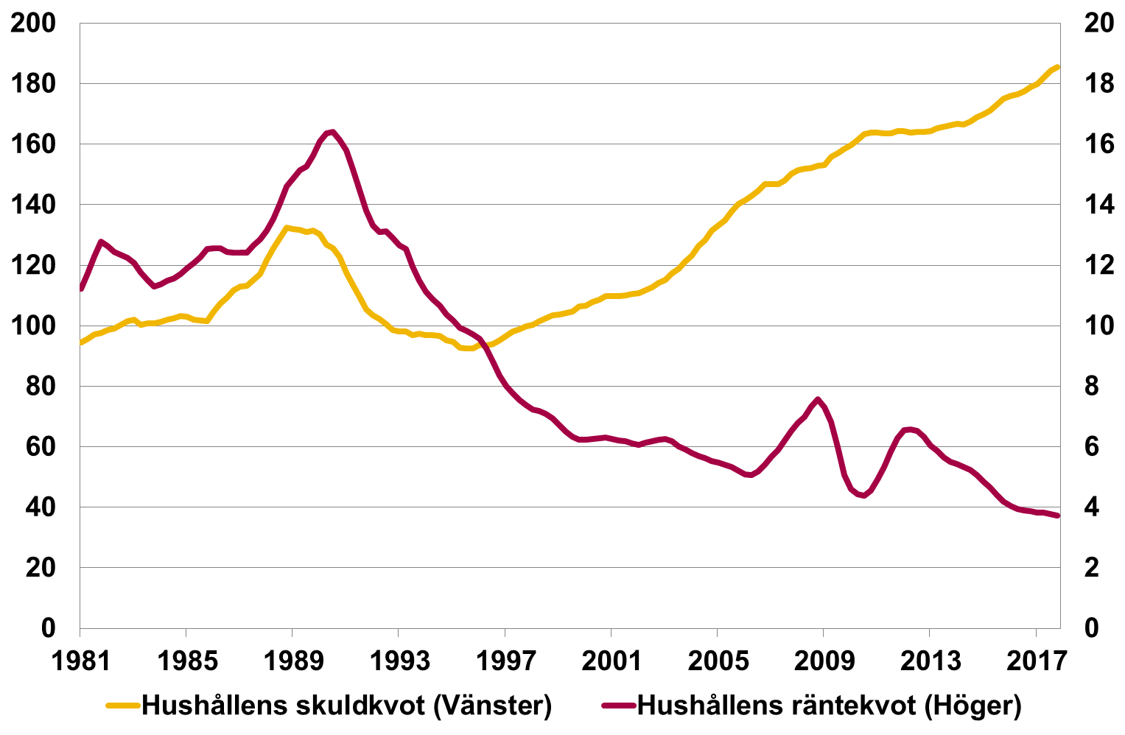
 |  |  |  |  |  | 1981-12-15 | 97.6 | 12.8
 |  |  |  |  |  | 1982-03-15 | 98.6 | 12.6
 |  |  |  |  |  | 1982-06-15 | 99.2 | 12.5
 |  |  |  |  |  | 1982-09-15 | 100.3 | 12.4
 |  |  |  |  |  | 1982-12-15 | 101.6 | 12.3
 |  |  |  |  |  | 1983-03-15 | 102.0 | 12.1
 |  |  |  |  |  | 1983-06-15 | 100.4 | 11.8
 |  |  |  |  |  | 1983-09-15 | 100.7 | 11.5
 |  |  |  |  |  | 1983-12-15 | 100.7 | 11.3
 |  |  |  |  |  | 1984-03-15 | 101.2 | 11.4
 |  |  |  |  |  | 1984-06-15 | 102.1 | 11.5
 |  |  |  |  |  | 1984-09-15 | 102.4 | 11.6
 |  |  |  |  |  | 1984-12-15 | 103.2 | 11.7
 |  |  |  |  |  | 1985-03-15 | 102.9 | 11.9
 |  |  |  |  |  | 1985-06-15 | 102.1 | 12.1
 |  |  |  |  |  | 1985-09-15 | 101.7 | 12.3
 |  |  |  |  |  | 1985-12-15 | 101.6 | 12.5
 |  |  |  |  |  | 1986-03-15 | 104.7 | 12.6
 |  |  |  |  |  | 1986-06-15 | 107.3 | 12.5
 |  |  |  |  |  | 1986-09-15 | 109.3 | 12.5
 |  |  |  |  |  | 1986-12-15 | 111.7 | 12.4
 |  |  |  |  |  | 1987-03-15 | 112.9 | 12.4
 |  |  |  |  |  | 1987-06-15 | 113.3 | 12.4
 |  |  |  |  |  | 1987-09-15 | 115.2 | 12.7
 |  |  |  |  |  | 1987-12-15 | 117.1 | 12.9
 |  |  |  |  |  | 1988-03-15 | 121.6 | 13.1
 |  |  |  |  |  | 1988-06-15 | 125.5 | 13.5
 |  |  |  |  |  | 1988-09-15 | 129.1 | 14.1
 |  |  |  |  |  | 1988-12-15 | 132.5 | 14.6
 |  |  |  |  |  | 1989-03-15 | 131.9 | 14.9
 |  |  |  |  |  | 1989-06-15 | 131.7 | 15.2
 |  |  |  |  |  | 1989-09-15 | 131.0 | 15.3
 |  |  |  |  |  | 1989-12-15 | 131.4 | 15.6
 |  |  |  |  |  | 1990-03-15 | 130.2 | 16.1
 |  |  |  |  |  | 1990-06-15 | 126.9 | 16.4
 |  |  |  |  |  | 1990-09-15 | 125.6 | 16.4
 |  |  |  |  |  | 1990-12-15 | 122.8 | 16.2
 |  |  |  |  |  | 1991-03-15 | 117.7 | 15.8
 |  |  |  |  |  | 1991-06-15 | 113.4 | 15.2
 |  |  |  |  |  | 1991-09-15 | 109.5 | 14.5
 |  |  |  |  |  | 1991-12-15 | 105.5 | 13.8
 |  |  |  |  |  | 1992-03-15 | 103.5 | 13.3
 |  |  |  |  |  | 1992-06-15 | 102.3 | 13.1
 |  |  |  |  |  | 1992-09-15 | 100.6 | 13.1
 |  |  |  |  |  | 1992-12-15 | 98.6 | 12.9
 |  |  |  |  |  | 1993-03-15 | 98.2 | 12.7
 |  |  |  |  |  | 1993-06-15 | 98.1 | 12.5
 |  |  |  |  |  | 1993-09-15 | 96.8 | 12.0
 |  |  |  |  |  | 1993-12-15 | 97.3 | 11.5
 |  |  |  |  |  | 1994-03-15 | 96.9 | 11.1
 |  |  |  |  |  | 1994-06-15 | 96.8 | 10.9
 |  |  |  |  |  | 1994-09-15 | 96.6 | 10.7
 |  |  |  |  |  | 1994-12-15 | 95.1 | 10.4
 |  |  |  |  |  | 1995-03-15 | 94.6 | 10.2
 |  |  |  |  |  | 1995-06-15 | 92.8 | 9.9
 |  |  |  |  |  | 1995-09-15 | 92.5 | 9.8
 |  |  |  |  |  | 1995-12-15 | 92.4 | 9.7
 |  |  |  |  |  | 1996-03-15 | 93.7 | 9.6
 |  |  |  |  |  | 1996-06-15 | 93.6 | 9.3
 |  |  |  |  |  | 1996-09-15 | 93.9 | 8.8
 |  |  |  |  |  | 1996-12-15 | 95.3 | 8.4
 |  |  |  |  |  | 1997-03-15 | 96.6 | 8.0
 |  |  |  |  |  | 1997-06-15 | 98.2 | 7.8
 |  |  |  |  |  | 1997-09-15 | 98.8 | 7.6
 |  |  |  |  |  | 1997-12-15 | 99.9 | 7.4
 |  |  |  |  |  | 1998-03-15 | 100.3 | 7.2
 |  |  |  |  |  | 1998-06-15 | 101.4 | 7.2
 |  |  |  |  |  | 1998-09-15 | 102.6 | 7.1
 |  |  |  |  |  | 1998-12-15 | 103.4 | 7.0
 |  |  |  |  |  | 1999-03-15 | 103.6 | 6.7
 |  |  |  |  |  | 1999-06-15 | 104.1 | 6.5
 |  |  |  |  |  | 1999-09-15 | 104.8 | 6.3
 |  |  |  |  |  | 1999-12-15 | 106.3 | 6.2
 |  |  |  |  |  | 2000-03-15 | 106.7 | 6.2
 |  |  |  |  |  | 2000-06-15 | 107.9 | 6.3
 |  |  |  |  |  | 2000-09-15 | 108.5 | 6.3
 |  |  |  |  |  | 2000-12-15 | 109.7 | 6.3
 |  |  |  |  |  | 2001-03-15 | 109.7 | 6.3
 |  |  |  |  |  | 2001-06-15 | 109.9 | 6.2
 |  |  |  |  |  | 2001-09-15 | 110 | 6.2
 |  |  |  |  |  | 2001-12-15 | 110.5 | 6.1
 |  |  |  |  |  | 2002-03-15 | 110.7 | 6.1
 |  |  |  |  |  | 2002-06-15 | 111.7 | 6.1
 |  |  |  |  |  | 2002-09-15 | 112.6 | 6.2
 |  |  |  |  |  | 2002-12-15 | 114.1 | 6.2
 |  |  |  |  |  | 2003-03-15 | 115.2 | 6.3
 |  |  |  |  |  | 2003-06-15 | 117.3 | 6.2
 |  |  |  |  |  | 2003-09-15 | 118.8 | 6.0
 |  |  |  |  |  | 2003-12-15 | 121.2 | 5.9
 |  |  |  |  |  | 2004-03-15 | 123.2 | 5.8
 |  |  |  |  |  | 2004-06-15 | 126.3 | 5.7
 |  |  |  |  |  | 2004-09-15 | 128.3 | 5.6
 |  |  |  |  |  | 2004-12-15 | 131.4 | 5.5
 |  |  |  |  |  | 2005-03-15 | 133.1 | 5.5
 |  |  |  |  |  | 2005-06-15 | 134.9 | 5.4
 |  |  |  |  |  | 2005-09-15 | 137.9 | 5.3
 |  |  |  |  |  | 2005-12-15 | 140.3 | 5.2
 |  |  |  |  |  | 2006-03-15 | 141.4 | 5.1
 |  |  |  |  |  | 2006-06-15 | 142.8 | 5.1
 |  |  |  |  |  | 2006-09-15 | 144.5 | 5.2
 |  |  |  |  |  | 2006-12-15 | 146.9 | 5.4
 |  |  |  |  |  | 2007-03-15 | 146.8 | 5.7
 |  |  |  |  |  | 2007-06-15 | 146.8 | 5.9
 |  |  |  |  |  | 2007-09-15 | 148 | 6.2
 |  |  |  |  |  | 2007-12-15 | 150.3 | 6.5
 |  |  |  |  |  | 2008-03-15 | 151.4 | 6.8
 |  |  |  |  |  | 2008-06-15 | 151.9 | 7.0
 |  |  |  |  |  | 2008-09-15 | 152.1 | 7.3
 |  |  |  |  |  | 2008-12-15 | 152.8 | 7.6
 |  |  |  |  |  | 2009-03-15 | 153.1 | 7.3
 |  |  |  |  |  | 2009-06-15 | 155.8 | 6.8
 |  |  |  |  |  | 2009-09-15 | 157.1 | 6.0
 |  |  |  |  |  | 2009-12-15 | 158.5 | 5.1
 |  |  |  |  |  | 2010-03-15 | 159.6 | 4.6
 |  |  |  |  |  | 2010-06-15 | 161.5 | 4.4
 |  |  |  |  |  | 2010-09-15 | 163.3 | 4.4
 |  |  |  |  |  | 2010-12-15 | 163.8 | 4.6
 |  |  |  |  |  | 2011-03-15 | 163.9 | 4.9
 |  |  |  |  |  | 2011-06-15 | 163.5 | 5.3
 |  |  |  |  |  | 2011-09-15 | 163.5 | 5.9
 |  |  |  |  |  | 2011-12-15 | 164.3 | 6.3
 |  |  |  |  |  | 2012-03-15 | 164.4 | 6.6
 |  |  |  |  |  | 2012-06-15 | 163.8 | 6.6
 |  |  |  |  |  | 2012-09-15 | 164.1 | 6.5
 |  |  |  |  |  | 2012-12-15 | 164 | 6.3
 |  |  |  |  |  | 2013-03-15 | 164.3 | 6.0
 |  |  |  |  |  | 2013-06-15 | 165.3 | 5.9
 |  |  |  |  |  | 2013-09-15 | 165.8 | 5.6
 |  |  |  |  |  | 2013-12-15 | 166.2 | 5.5
 |  |  |  |  |  | 2014-03-15 | 166.7 | 5.4
 |  |  |  |  |  | 2014-06-15 | 166.4 | 5.3
 |  |  |  |  |  | 2014-09-15 | 167.4 | 5.2
 |  |  |  |  |  | 2014-12-15 | 168.9 | 5.1
 |  |  |  |  |  | 2015-03-15 | 170 | 4.9
 |  |  |  |  |  | 2015-06-15 | 171.2 | 4.7
 |  |  |  |  |  | 2015-09-15 | 173 | 4.4
 |  |  |  |  |  | 2015-12-15 | 175.1 | 4.2
 |  |  |  |  |  | 2016-03-15 | 176.1 | 4.1
 |  |  |  |  |  | 2016-06-15 | 176.4 | 4.0
 |  |  |  |  |  | 2016-09-15 | 177.4 | 3.9
 |  |  |  |  |  | 2016-12-15 | 178.8 | 3.9
 |  |  |  |  |  | 2017-03-15 | 179.8 | 3.8
 |  |  |  |  |  | 2017-06-15 | 182 | 3.8
 |  |  |  |  |  | 2017-09-15 | 184.2 | 3.8
 |  |  |  |  |  | 2017-12-15 | 185.4 | 3.7

Diagram 2. Bostadspriser i förhållande till hushållens inkomstutveckling |  |  |  |  |  |  | Fastighetsprisindex/hushållens disponibla inkomst | Medel 1976 kv.1 - 2017 kv.4
Kvot |  |  |  |  |  | 1976-03-15 | 94.8 | 82.2
Källor: SCB och FI |  |  |  |  |  | 1976-06-15 | 96.2 | 82.2
Anm: Utvecklingen för Fastighetsprisindex (SCB) i förhållande till utvecklingen för hushållens disponibla inkomst. Streckad linje avser |  |  |  |  |  | 1976-09-15 | 96.9 | 82.2
medelvärde för perioden 1976 kv 1-2017 kv.4. |  |  |  |  |  | 1976-12-15 | 97.5 | 82.2
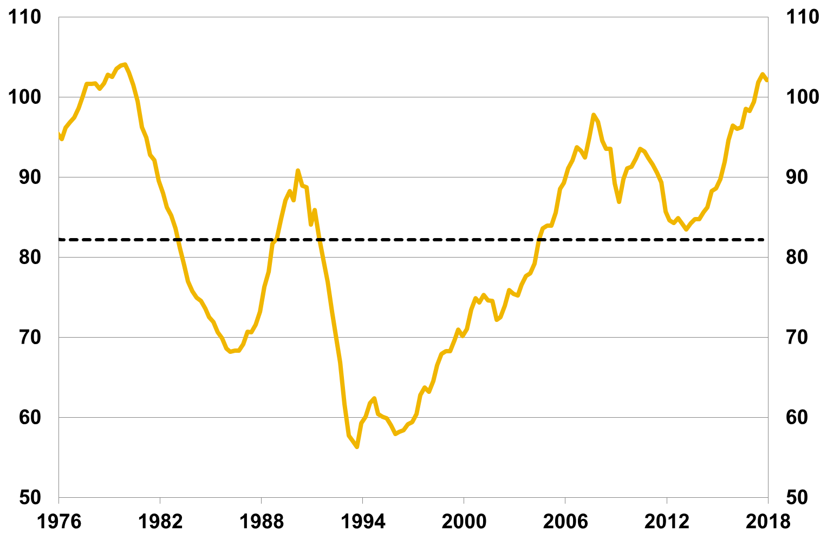
 |  |  |  |  |  | 1977-03-15 | 98.6 | 82.2
 |  |  |  |  |  | 1977-06-15 | 100.1 | 82.2
 |  |  |  |  |  | 1977-09-15 | 101.6 | 82.2
 |  |  |  |  |  | 1977-12-15 | 101.6 | 82.2
 |  |  |  |  |  | 1978-03-15 | 101.7 | 82.2
 |  |  |  |  |  | 1978-06-15 | 101.0 | 82.2
 |  |  |  |  |  | 1978-09-15 | 101.7 | 82.2
 |  |  |  |  |  | 1978-12-15 | 102.8 | 82.2
 |  |  |  |  |  | 1979-03-15 | 102.5 | 82.2
 |  |  |  |  |  | 1979-06-15 | 103.6 | 82.2
 |  |  |  |  |  | 1979-09-15 | 104.0 | 82.2
 |  |  |  |  |  | 1979-12-15 | 104.1 | 82.2
 |  |  |  |  |  | 1980-03-15 | 103.1 | 82.2
 |  |  |  |  |  | 1980-06-15 | 101.5 | 82.2
 |  |  |  |  |  | 1980-09-15 | 99.5 | 82.2
 |  |  |  |  |  | 1980-12-15 | 96.3 | 82.2
 |  |  |  |  |  | 1981-03-15 | 95.0 | 82.2
 |  |  |  |  |  | 1981-06-15 | 92.8 | 82.2
 |  |  |  |  |  | 1981-09-15 | 92.1 | 82.2
 |  |  |  |  |  | 1981-12-15 | 89.6 | 82.2
 |  |  |  |  |  | 1982-03-15 | 88.0 | 82.2
 |  |  |  |  |  | 1982-06-15 | 86.3 | 82.2
 |  |  |  |  |  | 1982-09-15 | 85.2 | 82.2
 |  |  |  |  |  | 1982-12-15 | 83.6 | 82.2
 |  |  |  |  |  | 1983-03-15 | 81.1 | 82.2
 |  |  |  |  |  | 1983-06-15 | 79.0 | 82.2
 |  |  |  |  |  | 1983-09-15 | 77.0 | 82.2
 |  |  |  |  |  | 1983-12-15 | 75.8 | 82.2
 |  |  |  |  |  | 1984-03-15 | 75.0 | 82.2
 |  |  |  |  |  | 1984-06-15 | 74.6 | 82.2
 |  |  |  |  |  | 1984-09-15 | 73.6 | 82.2
 |  |  |  |  |  | 1984-12-15 | 72.5 | 82.2
 |  |  |  |  |  | 1985-03-15 | 71.9 | 82.2
 |  |  |  |  |  | 1985-06-15 | 70.7 | 82.2
 |  |  |  |  |  | 1985-09-15 | 69.9 | 82.2
 |  |  |  |  |  | 1985-12-15 | 68.6 | 82.2
 |  |  |  |  |  | 1986-03-15 | 68.2 | 82.2
 |  |  |  |  |  | 1986-06-15 | 68.4 | 82.2
 |  |  |  |  |  | 1986-09-15 | 68.3 | 82.2
 |  |  |  |  |  | 1986-12-15 | 69.2 | 82.2
 |  |  |  |  |  | 1987-03-15 | 70.7 | 82.2
 |  |  |  |  |  | 1987-06-15 | 70.6 | 82.2
 |  |  |  |  |  | 1987-09-15 | 71.6 | 82.2
 |  |  |  |  |  | 1987-12-15 | 73.2 | 82.2
 |  |  |  |  |  | 1988-03-15 | 76.3 | 82.2
 |  |  |  |  |  | 1988-06-15 | 78.2 | 82.2
 |  |  |  |  |  | 1988-09-15 | 81.7 | 82.2
 |  |  |  |  |  | 1988-12-15 | 82.3 | 82.2
 |  |  |  |  |  | 1989-03-15 | 84.9 | 82.2
 |  |  |  |  |  | 1989-06-15 | 87.1 | 82.2
 |  |  |  |  |  | 1989-09-15 | 88.3 | 82.2
 |  |  |  |  |  | 1989-12-15 | 87.1 | 82.2
 |  |  |  |  |  | 1990-03-15 | 90.8 | 82.2
 |  |  |  |  |  | 1990-06-15 | 88.9 | 82.2
 |  |  |  |  |  | 1990-09-15 | 88.8 | 82.2
 |  |  |  |  |  | 1990-12-15 | 84.1 | 82.2
 |  |  |  |  |  | 1991-03-15 | 85.9 | 82.2
 |  |  |  |  |  | 1991-06-15 | 82.6 | 82.2
 |  |  |  |  |  | 1991-09-15 | 79.7 | 82.2
 |  |  |  |  |  | 1991-12-15 | 76.9 | 82.2
 |  |  |  |  |  | 1992-03-15 | 73.2 | 82.2
 |  |  |  |  |  | 1992-06-15 | 70.3 | 82.2
 |  |  |  |  |  | 1992-09-15 | 66.9 | 82.2
 |  |  |  |  |  | 1992-12-15 | 61.6 | 82.2
 |  |  |  |  |  | 1993-03-15 | 57.8 | 82.2
 |  |  |  |  |  | 1993-06-15 | 57.0 | 82.2
 |  |  |  |  |  | 1993-09-15 | 56.3 | 82.2
 |  |  |  |  |  | 1993-12-15 | 59.3 | 82.2
 |  |  |  |  |  | 1994-03-15 | 60.1 | 82.2
 |  |  |  |  |  | 1994-06-15 | 61.8 | 82.2
 |  |  |  |  |  | 1994-09-15 | 62.4 | 82.2
 |  |  |  |  |  | 1994-12-15 | 60.5 | 82.2
 |  |  |  |  |  | 1995-03-15 | 60.1 | 82.2
 |  |  |  |  |  | 1995-06-15 | 59.9 | 82.2
 |  |  |  |  |  | 1995-09-15 | 59.0 | 82.2
 |  |  |  |  |  | 1995-12-15 | 57.9 | 82.2
 |  |  |  |  |  | 1996-03-15 | 58.2 | 82.2
 |  |  |  |  |  | 1996-06-15 | 58.4 | 82.2
 |  |  |  |  |  | 1996-09-15 | 59.2 | 82.2
 |  |  |  |  |  | 1996-12-15 | 59.4 | 82.2
 |  |  |  |  |  | 1997-03-15 | 60.4 | 82.2
 |  |  |  |  |  | 1997-06-15 | 62.8 | 82.2
 |  |  |  |  |  | 1997-09-15 | 63.8 | 82.2
 |  |  |  |  |  | 1997-12-15 | 63.2 | 82.2
 |  |  |  |  |  | 1998-03-15 | 64.6 | 82.2
...
Diagram 2. Bostadspriser i förhållande till hushållens inkomstutveckling |  |  |  |  |  |  | Fastighetsprisindex/hushållens disponibla inkomst | Medel 1976 kv.1 - 2017 kv.4
 |  |  |  |  |  | 2017-03-15 | 99.4 | 82.2
 |  |  |  |  |  | 2017-06-15 | 101.9 | 82.2
 |  |  |  |  |  | 2017-09-15 | 102.9 | 82.2
 |  |  |  |  |  | 2017-12-15 | 102.1 | 82.2

Diagram 3. Samlad marknadsandel för de banker som ingår i bolåneundersökningen |  |  |  |  |  |  | Marknadsandel befintliga bolån | Marknadsandel nya bolån
Procent |  |  |  |  |  | 2014-01-31 | 96.7 | 96.1
Källa: SCB |  |  |  |  |  | 2014-02-28 | 96.7 | 94.6
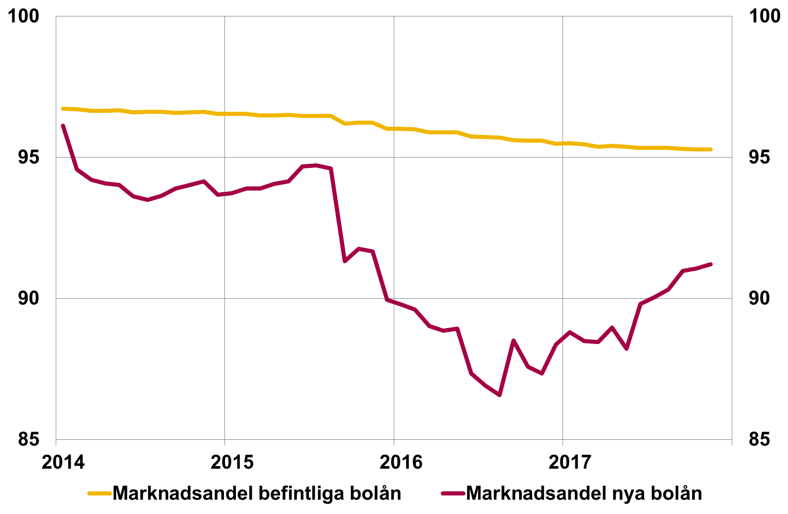
 |  |  |  |  |  | 2014-03-31 | 96.7 | 94.2
 |  |  |  |  |  | 2014-04-30 | 96.7 | 94.1
 |  |  |  |  |  | 2014-05-30 | 96.7 | 94.0
 |  |  |  |  |  | 2014-06-30 | 96.6 | 93.6
 |  |  |  |  |  | 2014-07-31 | 96.6 | 93.5
 |  |  |  |  |  | 2014-08-29 | 96.6 | 93.6
 |  |  |  |  |  | 2014-09-30 | 96.6 | 93.9
 |  |  |  |  |  | 2014-10-31 | 96.6 | 94.0
 |  |  |  |  |  | 2014-11-28 | 96.6 | 94.1
 |  |  |  |  |  | 2014-12-31 | 96.5 | 93.7
 |  |  |  |  |  | 2015-01-30 | 96.5 | 93.7
 |  |  |  |  |  | 2015-02-27 | 96.5 | 93.9
 |  |  |  |  |  | 2015-03-31 | 96.5 | 93.9
 |  |  |  |  |  | 2015-04-30 | 96.5 | 94.1
 |  |  |  |  |  | 2015-05-29 | 96.5 | 94.1
 |  |  |  |  |  | 2015-06-30 | 96.5 | 94.7
 |  |  |  |  |  | 2015-07-31 | 96.5 | 94.7
 |  |  |  |  |  | 2015-08-31 | 96.5 | 94.6
 |  |  |  |  |  | 2015-09-30 | 96.2 | 91.3
 |  |  |  |  |  | 2015-10-30 | 96.2 | 91.8
 |  |  |  |  |  | 2015-11-30 | 96.2 | 91.7
 |  |  |  |  |  | 2015-12-31 | 96.0 | 89.9
 |  |  |  |  |  | 2016-01-29 | 96.0 | 89.8
 |  |  |  |  |  | 2016-02-29 | 96.0 | 89.6
 |  |  |  |  |  | 2016-03-31 | 95.9 | 89.0
 |  |  |  |  |  | 2016-04-29 | 95.9 | 88.9
 |  |  |  |  |  | 2016-05-31 | 95.9 | 88.9
 |  |  |  |  |  | 2016-06-30 | 95.7 | 87.3
 |  |  |  |  |  | 2016-07-29 | 95.7 | 86.9
 |  |  |  |  |  | 2016-08-31 | 95.7 | 86.6
 |  |  |  |  |  | 2016-09-30 | 95.6 | 88.5
 |  |  |  |  |  | 2016-10-31 | 95.6 | 87.6
 |  |  |  |  |  | 2017-11-30 | 95.6 | 87.3
...

Svenska bolånetagare
Belåningsgrader

Diagram 4. Genomsnittlig belåningsgrad, nya lån |  | Belåningsgrad, procent
Procent |  | 2011 | 2012 | 2013
Källa: FI:s stickprov | Aritmetiskt medel | 60.6 | 63.9 | 65.6
Anm. Avser aritmetiskt medelvärde
 | Aritmetiskt medel | tom
2011 | 60.6 | 0
2012 | 63.9
2013 | 65.6
2014 | 65.8
2015 | 64.9
2016 | 63.9
2017 | 63.2

Diagram 5. Hushåll fördelade efter belåningsgrad, nya lån | Belåningsgrad | Andel hushåll, procent
Procent |  | 2011 | 2012 | 2013
Källa: FI:s stickprov | 0-25 | 14.1 | 10.8 | 8.7
Anm. Visar antalet hushåll i olika belåningsgradsintervall som andel av totala antalet hushåll. | 25-50 | 17.9 | 16.6 | 16.1
 | 2011 | 2012 | 2013 | 2014 | 2015 | 2016 | 2017 | ny
0-25 | 14.1 | 10.8 | 8.7 | 7.3 | 7.1 | 7.2 | 7.1 | 0
25-50 | 17.9 | 16.6 | 16.1 | 16.0 | 16.8 | 20.6 | 21.6
50-70 | 20.4 | 20.2 | 20.8 | 23.8 | 26.2 | 26.3 | 28.7
70-85 | 40.5 | 45.6 | 46.6 | 46.5 | 45.0 | 42.0 | 39.2
Över 85 | 7.1 | 6.8 | 7.9 | 6.4 | 4.9 | 3.9 | 3.4
 | 50-70 | 20.4 | 20.2 | 20.8
 | 70-85 | 40.5 | 45.6 | 46.6
 | Över 85 | 7.1 | 6.8 | 7.9

Diagram 6. Volymviktad belåningsgrad, nya lån | Volymviktade belåningsgrader strikt nya lån, procent
Procent | 2002-09-30 | 59.2
Källa: FI:s aggregerade data | 2003-09-30 | 60.7
Anm. Belåningsgraden avser ett volymviktat genomsnitt, det vill säga att den är framräknad med hänsyn | 2004-09-30 | 62.4
tagen till lånens storlek så att stora lån får större påverkan på genomsnittet. | 2005-09-30 | 65.5
 | 2006-09-30 | 67.2
 | 2007-09-30 | 68.6
 | 2008-09-30 | 70.2
 | 2009-09-30 | 70.8
 | 2010-09-30 | 71.0
 | 2011-09-30 | 68.9
 | 2012-09-30 | 69.1
 | 2013-09-30 | 70.4
 | 2014-09-30 | 69.6
 | 2015-09-30 | 69.2
 | 2016-09-30 | 68.8
 | 2017-09-30 | 67.1

Diagram 7. Belåningsgrad för olika åldrar, nya lån | Ålder | Genomsnittliga belåningsgrader, procent
Procent |  | 2011 | 2012 | 2013
Källa: FI:s stickprov | 18-30 | 75.9 | 77.1 | 78.0
 | 2011 | 2012 | 2013 | 2014 | 2015 | 2016 | 2017 | ny
18-30 | 75.9 | 77.1 | 78.0 | 77.6 | 77.5 | 76.7 | 76.0 | 0
31-50 | 66.8 | 69.5 | 70.4 | 69.7 | 68.4 | 67 | 66.2
51-65 | 55.8 | 57.7 | 59.3 | 59.3 | 57.1 | 55.8 | 55.1
Över 65 | 44.3 | 45.8 | 46.2 | 45.4 | 43.3 | 41.6 | 40.2
 | 31-50 | 66.8 | 69.5 | 70.4
 | 51-65 | 55.8 | 57.7 | 59.3
 | Över 65 | 44.3 | 45.8 | 46.2

Diagram 8. Andel med blancolån för olika åldrar, nya lån | Ålder | Andel hushåll med blancolån, procent
Procent |  | 2011 | 2012 | 2013
Anm. Andel hushåll inom varje åldersintervall som har tagit ett blancolån. | 18-30 | 9.3 | 14.9 | 15.9
 | 2011 | 2012 | 2013 | 2014 | 2015 | 2016 | 2017 | ny
18-30 | 9.3 | 14.9 | 15.9 | 12.9 | 10.7 | 7.5 | 5.5 | 0
31-50 | 6.0 | 8.5 | 10.1 | 7.4 | 5.6 | 4 | 3.0
51-65 | 2.9 | 3.7 | 4.4 | 3.7 | 2.7 | 1.9 | 1.6
Över 65 | 0.8 | 1.6 | 1.5 | 1.1 | 1.0 | 0.8 | 0.6
 | 31-50 | 6.0 | 8.5 | 10.1
 | 51-65 | 2.9 | 3.7 | 4.4
 | Över 65 | 0.8 | 1.6 | 1.5

Diagram 9. Belåningsgrad för olika inkomstgrupper, nya lån | Inkomstdecil | Belåningsgrad, procent
Procent |  | Ensamstående hushåll | Hushåll med flera låntagare
Källa: FI:s stickprov | 1 | 49.4 | 55.8
Anm. Övre gränsvärden för de olika inkomstdecilerna, nettoinkomst per månad. | 2 | 61.9 | 67.0
 | Ensamstående hushåll | Hushåll med flera låntagare | ny
1 | 49.4 | 55.8 | 0
2 | 61.9 | 67.0
3 | 65.3 | 68.9
4 | 64.6 | 67.4
5 | 64.2 | 66.6
6 | 66.4 | 65.6
7 | 63.7 | 64.6
8 | 61.6 | 62.3
9 | 61.8 | 61.7
10 | 58.9 | 59.7
 | 3 | 65.3 | 68.9
 | 4 | 64.6 | 67.4
 | 5 | 64.2 | 66.6
 | 6 | 66.4 | 65.6
 | 7 | 63.7 | 64.6
 | 8 | 61.6 | 62.3
 | 9 | 61.8 | 61.7
 | 10 | 58.9 | 59.7

Diagram 10. Belåningsgrader för olika regioner, nya lån | Region | Genomsnittliga belåningsgrader, procent
Procent |  | 2011 | 2012 | 2013
Källa: FI:s stickprov | Göteborg | 54.8 | 62.6 | 62.8
 | 2011 | 2012 | 2013 | 2014 | 2015 | 2016 | 2017 | nt
Göteborg | 54.8 | 62.6 | 62.8 | 62.5 | 62.6 | 60.4 | 59.6 | 0
Malmö | 57.8 | 64.8 | 66.3 | 68.1 | 67.7 | 67.1 | 65.4
Stockholm | 54.9 | 60.4 | 62.8 | 62.8 | 60.8 | 59.7 | 58.5
Övriga landet | 62.9 | 66.2 | 68.4 | 68.3 | 68.3 | 67.1 | 66.7
Övriga stora städer | 58.8 | 64.3 | 66.1 | 66.3 | 65.7 | 65 | 64.5
 | Malmö | 57.8 | 64.8 | 66.3
 | Stockholm | 54.9 | 60.4 | 62.8
 | Övriga landet | 62.9 | 66.2 | 68.4
 | Övriga stora städer | 58.8 | 64.3 | 66.1

Diagram 11. Hushåll fördelade efter belåningsgrad, befintliga bolån | Belåningsgrad | Andel hushåll, procent
Procent |  | 2011 | 2012 | 2013
Källa: FI:s aggregerade data | 0-25 | 5.4 | 4.9 | 4.9
 | 2011 | 2012 | 2013 | 2014 | 2015 | 2016 | 2017 | nt
0-25 | 5.4 | 4.9 | 4.9 | 5.3 | 5.7 | 6.5 | 7.9 | 0
25-50 | 18.4 | 17.3 | 17.1 | 19.6 | 21.0 | 25.6 | 31.7
50-75 | 43.5 | 42.6 | 46.2 | 49.7 | 51.6 | 49.1 | 45.6
75-85 | 23.4 | 26.3 | 25.3 | 22.4 | 19.5 | 17.4 | 12.8
över 85 | 9.2 | 8.9 | 6.4 | 3.0 | 2.2 | 1.4 | 2.0
 | 25-50 | 18.4 | 17.3 | 17.1
 | 50-75 | 43.5 | 42.6 | 46.2
 | 75-85 | 23.4 | 26.3 | 25.3
 | över 85 | 9.2 | 8.9 | 6.4

 |  | Åldersfördelning
Diagram R1.1 Andel unga |  | Bolåneundersökningarna | Befolkningen
Procent | 2009 | 12.6 | 21
Källor: FI och SCB | 2010 | -- | 21
Anm. 2010 gjordes ingen bolåneundersökning | 2011 | 5.45 | 21
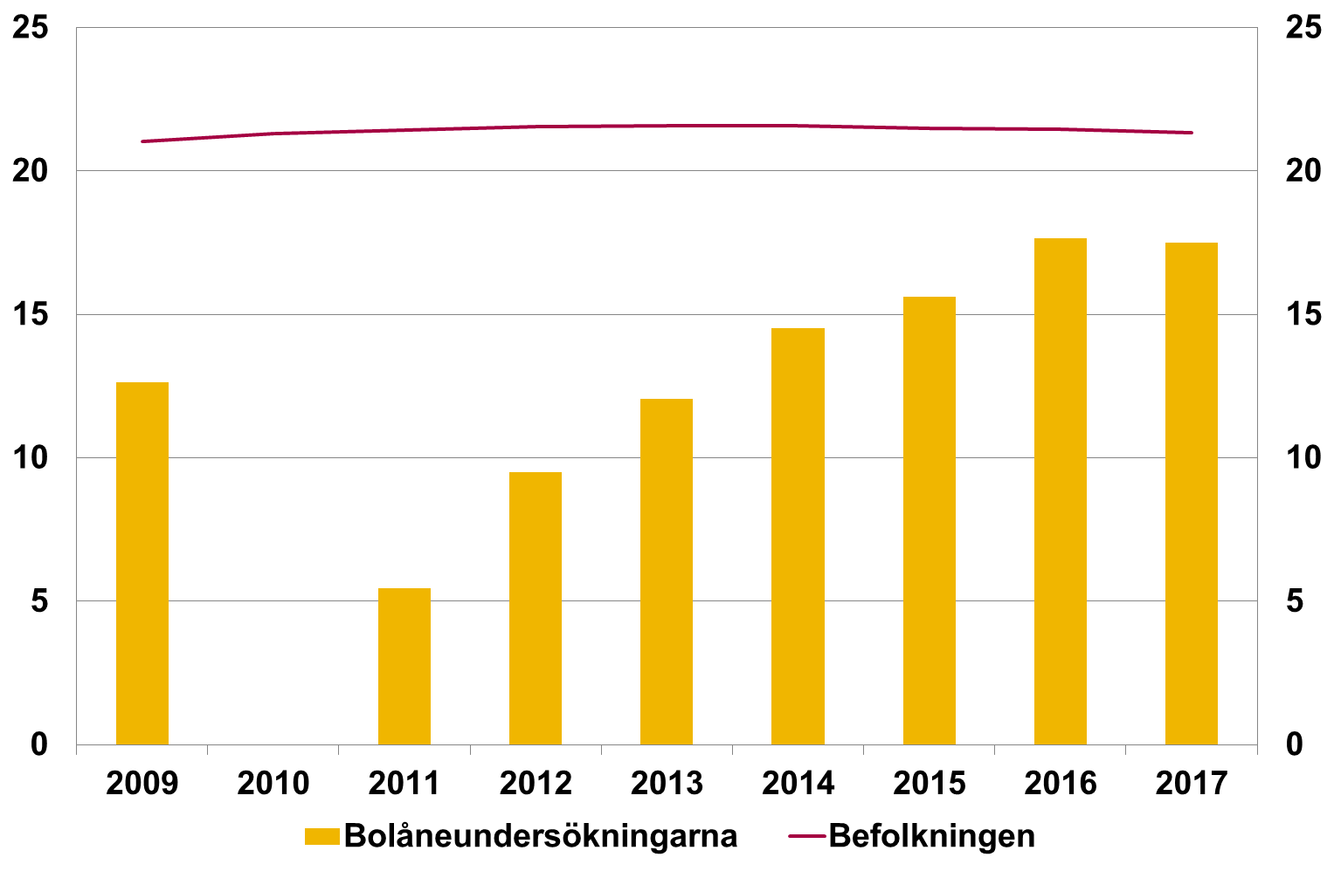
 | 2012 | 9.49 | 22
 | 2013 | 12.06 | 22
 | 2014 | 14.52 | 22
 | 2015 | 15.6 | 21
 | 2016 | 17.65 | 21
 | 2017 | 17.51 | 21

Diagram R1.2 Genomsnittlig bolån fördelat på ålder |  | Under 30 | 31-50 | 51-65
Miljoner kronor | 2011-07-01 | 0.8 | 1.5 | 1.3
Källa: FI:s stickprov | 2012-07-01 | 0.9 | 1.6 | 1.3
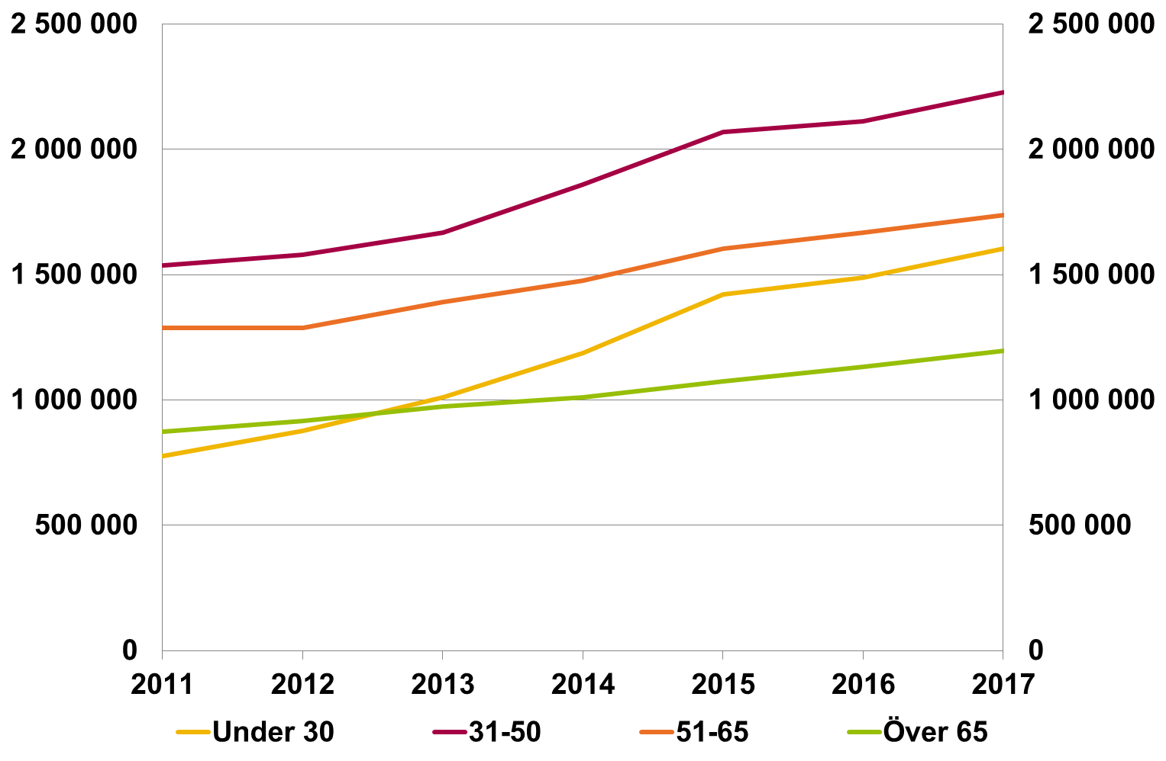
 | 2013-07-01 | 1.0 | 1.7 | 1.4
 | 2014-07-01 | 1.2 | 1.9 | 1.5
 | 2015-07-01 | 1.4 | 2.1 | 1.6
 | 2016-07-01 | 1.5 | 2.1 | 1.7
 | 2017-07-01 | 1.6 | 2.2 | 1.7

Skuldkvoter

Diagram 12. Genomsnittlig skuldkvot, brutto- och nettoinkomst, nya lån |  | Genomsnittliga skuldkvoter, procent
Procent |  | 2011-07-03 | 2012-07-04 | 2013-07-05
Källa: FI:s stickprov | Skuldkvot nettoinkomst | 324.9 | 354.6 | 361.0
Anm. Avser aritmetiskt medelvärde. | Skuldkvot bruttoinkomst | 243.9 | 266.2 | 270.6
 | Skuldkvot nettoinkomst | Skuldkvot bruttoinkomst | ny
2011-07-03 | 324.9 | 243.9 | 0
2012-07-04 | 354.6 | 266.2
2013-07-05 | 361.0 | 270.6
2014-07-06 | 387.4 | 288.6
2015-07-07 | 406.3 | 302.0
2016-07-08 | 401.9 | 295.6
2017-07-09 | 410.7 | 300.4

Diagram 13. Hushåll fördelade efter skuldkvot, nettoinkomst, nya lån | Skuldkvot, procent | Andel hushåll, procent
Procent |  | 2011 | 2012 | 2013
Källa: FI:s stickprov | 0-150 | 24.0 | 17.1 | 14.9
 | 2011 | 2012 | 2013 | 2014 | 2015 | 2016 | 2017 | ny
0-150 | 24.0 | 17.1 | 14.9 | 12.5 | 10.8 | 10.7 | 9.3 | 0
150-300 | 31.1 | 30.5 | 29.8 | 27.6 | 25.4 | 24.9 | 24.2
300-450 | 23.5 | 25.3 | 26.9 | 26.8 | 27.0 | 27.2 | 27.3
450-600 | 11.4 | 15.0 | 16.5 | 18.4 | 19.7 | 20.8 | 22.1
Över 600 | 10.1 | 12.1 | 12.0 | 14.8 | 17.0 | 16.4 | 17.2
 | 150-300 | 31.1 | 30.5 | 29.8
 | 300-450 | 23.5 | 25.3 | 26.9
 | 450-600 | 11.4 | 15.0 | 16.5
 | Över 600 | 10.1 | 12.1 | 12.0

Diagram 13. Hushåll fördelade efter skuldkvot, bruttoinkomst, nya lån | Skuldkvot, procent | Andel hushåll, procent
Procent |  | 2011 | 2012 | 2013
Källa: FI:s stickprov | 0-150 | 34.7 | 26.4 | 23.3
 | 150-300 | 37.9 | 38.8 | 39.9
 | 2011 | 2012 | 2013 | 2014 | 2015 | 2016 | 2017 | ny
0-150 | 34.7 | 26.4 | 23.3 | 20.6 | 18.2 | 18.0 | 16.4 | 0
150-300 | 37.9 | 38.8 | 39.9 | 38.1 | 36.8 | 36.8 | 36.4
300-450 | 17.5 | 23.1 | 25.2 | 27.2 | 28.9 | 30.4 | 32.1
Över 450 | 9.9 | 11.8 | 11.5 | 14.1 | 16.2 | 14.7 | 15.0
 | 300-450 | 17.5 | 23.1 | 25.2
 | Över 450 | 9.9 | 11.8 | 11.5

Diagram 14. Skuldkvot för olika inkomstgrupper och hushållstyper, nettoinkomst, nya lån | Inkomstdecil | Skuldkvot, procent
Procent |  | Ensamstående hushåll | Hushåll med flera låntagare
Källa: FI:s stickprov | 1 | 306 | 298
Anm. För decilernas gränsvärdense anmärkning till diagram 9. | 2 | 363 | 335
 | Ensamstående hushåll | Hushåll med flera låntagare | ny
1 | 306 | 298 | 0
2 | 363 | 335
3 | 395 | 354
4 | 414 | 375
5 | 424 | 387
6 | 456 | 397
7 | 469 | 410
8 | 483 | 427
9 | 533 | 458
10 | 576 | 501
 | 3 | 395 | 354
 | 4 | 414 | 375
 | 5 | 424 | 387
 | 6 | 456 | 397
 | 7 | 469 | 410
 | 8 | 483 | 427
 | 9 | 533 | 458
 | 10 | 576 | 501

Diagram 15. Skuldkvot för olika regioner, nettoinkomst, nya lån | Region | Genomsnittliga skuldkvoter, procent
Procent |  | 2011 | 2012 | 2013
Källa: FI:s stickprov | Göteborg | 372 | 398 | 413
 | 2011 | 2012 | 2013 | 2014 | 2015 | 2016 | 2017 | ny
Göteborg | 372 | 398 | 413 | 443 | 462 | 457 | 471 | 0
Malmö | 343 | 367 | 363 | 392 | 392 | 398 | 417
Stockholm | 433 | 460 | 468 | 508 | 529 | 526 | 534
Övriga landet | 246 | 257 | 265 | 281 | 298 | 298 | 311
Övriga stora städer | 316 | 315 | 331 | 351 | 372 | 378 | 387
 | Malmö | 343 | 367 | 363
 | Stockholm | 433 | 460 | 468
 | Övriga landet | 246 | 257 | 265
 | Övriga stora städer | 316 | 315 | 331

Diagram 15. Skuldkvot för olika regioner, bruttoinkomst, nya lån | Region | Genomsnittliga skuldkvoter, procent
Procent |  | 2011 | 2012 | 2013
Källa: FI:s stickprov | Göteborg | 282 | 299 | 309
 | 2011 | 2012 | 2013 | 2014 | 2015 | 2016 | 2017 | ny
Göteborg | 282 | 299 | 309 | 330 | 343 | 336 | 345 | 0
Malmö | 262 | 277 | 274 | 293 | 293 | 293 | 306
Stockholm | 321 | 339 | 344 | 371 | 385 | 377 | 380
Övriga landet | 192 | 197 | 203 | 214 | 227 | 224 | 233
Övriga stora städer | 243 | 239 | 251 | 265 | 280 | 282 | 287
 | Malmö | 262 | 277 | 274
 | Stockholm | 321 | 339 | 344
 | Övriga landet | 192 | 197 | 203
 | Övriga stora städer | 243 | 239 | 251

Diagram 16. Skuldkvot för olika åldrar, nettoinkomst, nya lån | Ålder | Genomsnittlig skuldkvot, procent
Procent |  | 2011 | 2012 | 2013
Källa: FI:s stickprov | 18-30 | 335 | 322 | 348
 | 2011 | 2012 | 2013 | 2014 | 2015 | 2016 | 2017 | ny
18-30 | 335 | 322 | 348 | 379 | 421 | 406 | 422 | 0
31-50 | 354 | 386 | 388 | 414 | 429 | 425 | 433
51-65 | 307 | 337 | 343 | 370 | 381 | 381 | 386
Över 65 | 268 | 310 | 310 | 324 | 332 | 331 | 332
 | 31-50 | 354 | 386 | 388
 | 51-65 | 307 | 337 | 343
 | Över 65 | 268 | 310 | 310

Diagram 16. Skuldkvot för olika åldrar, bruttoinkomst, nya lån | Ålder | Genomsnittlig skuldkvot, procent
Procent |  | 2011 | 2012 | 2013
Källa: FI:s stickprov | 18-30 | 259 | 242 | 260
 | 2011 | 2012 | 2013 | 2014 | 2015 | 2016 | 2017 | ny
18-30 | 259 | 242 | 260 | 284 | 315 | 302 | 314 | 0
31-50 | 267 | 290 | 292 | 311 | 321 | 314 | 318
51-65 | 229 | 250 | 255 | 271 | 280 | 276 | 276
Över 65 | 205 | 236 | 235 | 245 | 252 | 247 | 250
 | 31-50 | 267 | 290 | 292
 | 51-65 | 229 | 250 | 255
 | Över 65 | 205 | 236 | 235

Diagram 17. Skuldkvot för köpare av bostadsrätt inklusive bostadsrättsföreningens skuld, nettoinkomst, nya lån | Skuldkvot, procent | Exklusive bostadsrättsförenings skuld | Inklusive bostadsrättsförenings skuld
Procent | Hela Landet | 460 | 556
Källa: FI:s stickprov | Göteborg | 475 | 584
 | Exklusive bostadsrättsförenings skuld | Inklusive bostadsrättsförenings skuld | ny
Hela Landet | 460 | 556 | 0
Göteborg | 475 | 584
Malmö | 395 | 488
Stockholm | 557 | 656
Övriga landet | 299 | 376
Övriga städer | 386 | 483
 | Malmö | 395 | 488
 | Stockholm | 557 | 656
 | Övriga landet | 299 | 376
 | Övriga städer | 386 | 483

Hushållens amorteringar
Hushållens amorteringar

Diagram 18. Andel hushåll som amorterar för olika belåningsgrader, nya lån | Belåningsgrad, procent | Andel hushåll som amorterar, procent
Procent |  | 2011 | 2012 | 2013 | 2014
Källa: FI:s stickprov | 0-25 | 42.7 | 45.0 | 47.2 | 45.0
 | 2011 | 2012 | 2013 | 2014 | 2015 | 2016 | 2017 | ny
0-25 | 42.7 | 45.0 | 47.2 | 45.0 | 43.4 | 40.6 | 39.1 | 0
25-50 | 38.2 | 41.2 | 44.4 | 46.0 | 45.4 | 41.3 | 40.4
50-70 | 33.1 | 39.9 | 41.4 | 44.6 | 51.2 | 83.9 | 89.6
70-85 | 46.1 | 64.4 | 69.7 | 81.9 | 84.8 | 96.5 | 96.9
Över 85 | 75.9 | 87.5 | 97.4 | 98.3 | 97.0 | 98.8 | 98.2
 | 25-50 | 38.2 | 41.2 | 44.4 | 46.0
 | 50-70 | 33.1 | 39.9 | 41.4 | 44.6
 | 70-85 | 46.1 | 64.4 | 69.7 | 81.9
 | Över 85 | 75.9 | 87.5 | 97.4 | 98.3

Diagram 19. Genomsnittlig amortering, nya lån |  | 2011-07-03 | 2012-07-04 | 2013-07-05 | 2014-07-06
Kronor | Genomsnittlig amortering, kronor | 1,417 | 1,576 | 1,622 | 1,828
Källa: FI:s stickprov
Anm. Avser hushåll som amorterar
 |  | ny
2011-07-03 | 1,417 | 0
2012-07-04 | 1,576
2013-07-05 | 1,622
2014-07-06 | 1,828
2015-07-07 | 1,928
2016-07-08 | 2,418
2017-07-09 | 2,545

Diagram 20. Andel hushåll som amorterar för olika skuldkvoter, nettoinkomst, nya lån | Skuldkvot, procent | Andel hushåll, procent
Procent |  | 2011 | 2012 | 2013 | 2014
Källa: FI:s stickprov | 0-300 | 48.9 | 59.8 | 63.2 | 68.5
 | 2011 | 2012 | 2013 | 2014 | 2015 | 2016 | 2017 | ny
0-300 | 48.9 | 59.8 | 63.2 | 68.5 | 70.2 | 75.6 | 75.8 | 0
300-450 | 37.8 | 53.6 | 60.9 | 65.6 | 68.9 | 79.6 | 79.4
450-600 | 38.9 | 53.3 | 58.3 | 65.1 | 66.0 | 80.6 | 81.2
Över 600 | 34.5 | 41.9 | 48.5 | 58.7 | 58.5 | 76.4 | 79.3
 | 300-450 | 37.8 | 53.6 | 60.9 | 65.6
 | 450-600 | 38.9 | 53.3 | 58.3 | 65.1
 | Över 600 | 34.5 | 41.9 | 48.5 | 58.7

Diagram 20. Andel hushåll som amorterar för olika skuldkvoter, bruttoinkomst, nya lån | Skuldkvot, procent | Andel hushåll, procent
Procent |  | 2011 | 2012 | 2013 | 2014
Källa: FI:s stickprov | 0-150 | 51.1 | 62.1 | 64.2 | 69.2
 | 2011 | 2012 | 2013 | 2014 | 2015 | 2016 | 2017 | ny
0-150 | 51.1 | 62.1 | 64.2 | 69.2 | 71.2 | 73.9 | 73.4 | 0
150-300 | 40.6 | 55.5 | 61.1 | 66.2 | 68.7 | 78.1 | 77.8
300-450 | 40.1 | 53.3 | 59.6 | 65.6 | 66.6 | 80.6 | 81.4
Över 450 | 35.8 | 41.7 | 48.6 | 59.2 | 59.3 | 76.4 | 79.8
 | 150-300 | 40.6 | 55.5 | 61.1 | 66.2
 | 300-450 | 40.1 | 53.3 | 59.6 | 65.6
 | Över 450 | 35.8 | 41.7 | 48.6 | 59.2

Diagram 21. Amortering som andel av lån för olika belåningsgrader, nya lån | Belåningsgrad, procent | Amortering som andel av lån, procent
Procent |  | 2011 | 2012 | 2013 | 2014
Källa: FI:s stickprov | 0-25 | 2.9 | 3.2 | 2.5 | 2.6
 | 2011 | 2012 | 2013 | 2014 | 2015 | 2016 | 2017 | ny
0-25 | 2.9 | 3.2 | 2.5 | 2.6 | 2.4 | 2.4 | 2.2 | 0
25-50 | 1.2 | 1.4 | 1.2 | 1.3 | 1.3 | 1.1 | 1.1
50-70 | 0.8 | 0.9 | 0.9 | 0.9 | 0.9 | 1.2 | 1.2
70-85 | 0.8 | 1.0 | 1.0 | 1.3 | 1.3 | 1.9 | 1.9
Över 85 | 1.6 | 2.5 | 2.7 | 3.0 | 2.7 | 3.4 | 3.0
 | 25-50 | 1.2 | 1.4 | 1.2 | 1.3
 | 50-70 | 0.8 | 0.9 | 0.9 | 0.9
 | 70-85 | 0.8 | 1.0 | 1.0 | 1.3
 | Över 85 | 1.6 | 2.5 | 2.7 | 3.0

 | 2011 | 2012 | 2013 | 2014 | 2015
 | 1 | 1 | 1 | 1 | 1
Diagram 22. Amortering som andel av lån för olika skuldkvoter, nettoinkomst, nya lån | Skuldkvot, procent | Amortering som andel av lån, procent
Procent |  | 2011 | 2012 | 2013 | 2014
Källa: FI:s stickprov | 0-300 | 1.8 | 2.0 | 2.0 | 2.2
 | 2011 | 2012 | 2013 | 2014 | 2015 | 2016 | 2017 | ny
0-300 | 1.8 | 2.0 | 2.0 | 2.2 | 2.2 | 2.3 | 2.2 | 0
300-450 | 0.6 | 0.9 | 0.9 | 1.0 | 1.0 | 1.4 | 1.3
450-600 | 0.5 | 0.9 | 0.7 | 0.8 | 0.8 | 1.2 | 1.3
över 600 | 0.5 | 0.5 | 0.6 | 0.7 | 0.7 | 1.1 | 1.2
 | 300-450 | 0.6 | 0.9 | 0.9 | 1.0
 | 450-600 | 0.5 | 0.9 | 0.7 | 0.8
 | över 600 | 0.5 | 0.5 | 0.6 | 0.7

Diagram 22. Amortering som andel av lån för olika skuldkvoter, bruttoinkomst, nya lån | Skuldkvot, procent | Amortering som andel av lån, procent
Procent |  | 2011 | 2012 | 2013 | 2014
Källa: FI:s stickprov | 0-150 | 2.2 | 2.7 | 2.6 | 2.9
 | 2011 | 2012 | 2013 | 2014 | 2015 | 2016 | 2017 | ny
0-150 | 2.2 | 2.7 | 2.6 | 2.9 | 2.9 | 2.9 | 2.8 | 0
150-300 | 0.8 | 1.1 | 1.1 | 1.2 | 1.2 | 1.5 | 1.5
300-450 | 0.6 | 0.9 | 0.8 | 0.9 | 0.9 | 1.3 | 1.3
över 450 | 0.5 | 0.5 | 0.6 | 0.7 | 0.7 | 1.1 | 1.2
 | 150-300 | 0.8 | 1.1 | 1.1 | 1.2
 | 300-450 | 0.6 | 0.9 | 0.8 | 0.9
 | över 450 | 0.5 | 0.5 | 0.6 | 0.7

Diagram 23. Andel hushåll som amorterar för olika åldrar, nya lån | Ålder | Andel hushåll som amorterar, procent
Procent |  | 2011 | 2012 | 2013 | 2014
Källa: FI:s stickprov | 18-30 | 56.7 | 68.0 | 74.5 | 78.4
 | 2011 | 2012 | 2013 | 2014 | 2015 | 2016 | 2017 | ny
18-30 | 56.7 | 68.0 | 74.5 | 78.4 | 81.8 | 92.5 | 93.4 | 0
31-50 | 44.1 | 59.1 | 63.8 | 68.9 | 69.5 | 81.3 | 82.6
51-65 | 45.8 | 52.1 | 55.8 | 61.8 | 61.9 | 71.1 | 70.4
Över 65 | 33.1 | 36.5 | 37.4 | 40.6 | 40.5 | 46.2 | 45.6
 | 31-50 | 44.1 | 59.1 | 63.8 | 68.9
 | 51-65 | 45.8 | 52.1 | 55.8 | 61.8
 | Över 65 | 33.1 | 36.5 | 37.4 | 40.6

Diagram 24. Amortering som andel av inkomst för olika åldrar, nya lån | Ålder | Amortering som andel av inkomst
Procent |  | 2011 | 2012 | 2013 | 2014
Källa: FI:s stickprov | 18-30 | 2.6 | 3.2 | 3.7 | 4.3
 | 2011 | 2012 | 2013 | 2014 | 2015 | 2016 | 2017 | ny
18-30 | 2.6 | 3.2 | 3.7 | 4.3 | 4.6 | 6.6 | 6.7 | 0
31-50 | 1.8 | 2.6 | 2.9 | 3.3 | 3.4 | 4.8 | 4.9
51-65 | 1.8 | 2.2 | 2.3 | 2.8 | 2.9 | 3.7 | 3.6
Över 65 | 1.3 | 1.5 | 1.4 | 1.8 | 1.7 | 2.1 | 2.2
 | 31-50 | 1.8 | 2.6 | 2.9 | 3.3
 | 51-65 | 1.8 | 2.2 | 2.3 | 2.8
 | Över 65 | 1.3 | 1.5 | 1.4 | 1.8

Diagram 25. Andel hushåll som amorterar för olika belåningsgrader, befintliga lån | Belåningsgrad, procent | 2015 | 2016 | 2017
Procent | 0-25 | 63.9 | 64.0 | 62.5
Källa: FI:s aggregerade data | 25-50 | 61.9 | 61.4 | 60.8
 | 2015 | 2016 | 2017 | ny
0-25 | 63.9 | 64.0 | 62.5 | 0
25-50 | 61.9 | 61.4 | 60.8
50-75 | 62.4 | 73.0 | 82.0
75-85 | 88.8 | 93.5 | 95.8
85-100 | 81.9 | 83.3 | 82.4
Över 100 | 75.9 | 81.2 | 82.1
 | 50-75 | 62.4 | 73.0 | 82.0
 | 75-85 | 88.8 | 93.5 | 95.8
 | 85-100 | 81.9 | 83.3 | 82.4
 | Över 100 | 75.9 | 81.2 | 82.1

 | #REF! | #REF! | tom
 | 1 | 1 | 0
 | #REF! | #REF! | tom
 | 1 | 1 | 0
 |  | Bolån | Marknadsvärde
Diagram R2.1. Amorteringskravets påverkan på bolån och bostadspriser | Grupp 1 | -2.0 | -0.3
Procent | Grupp 2 | -5.9 | -2.0
Källa: FI:s stickprov | Total effekt | -7.9 | -2.3
Anm. Diagrammet visar den procentuella förändringen i skuldkvoten för bolån och marknadsvärden för bostäder till följd av amorteringskravet. Grupp 1 avser bidraget från hushåll som amorterar 1 procent (belåningsgrad mellan 50 och 70 procent) och grupp 2 hushåll som amorterar 2 procent (belåningsgrad över 70 procent). Sammanvägningen av effekterna för respektive grupp (inklusive kontrollgruppen) har gjorts utifrån uppdaterade skattningar, likt de som presenterats i FI-analys 10: ”Amorteringskravet har minskat hushållens skulder”.
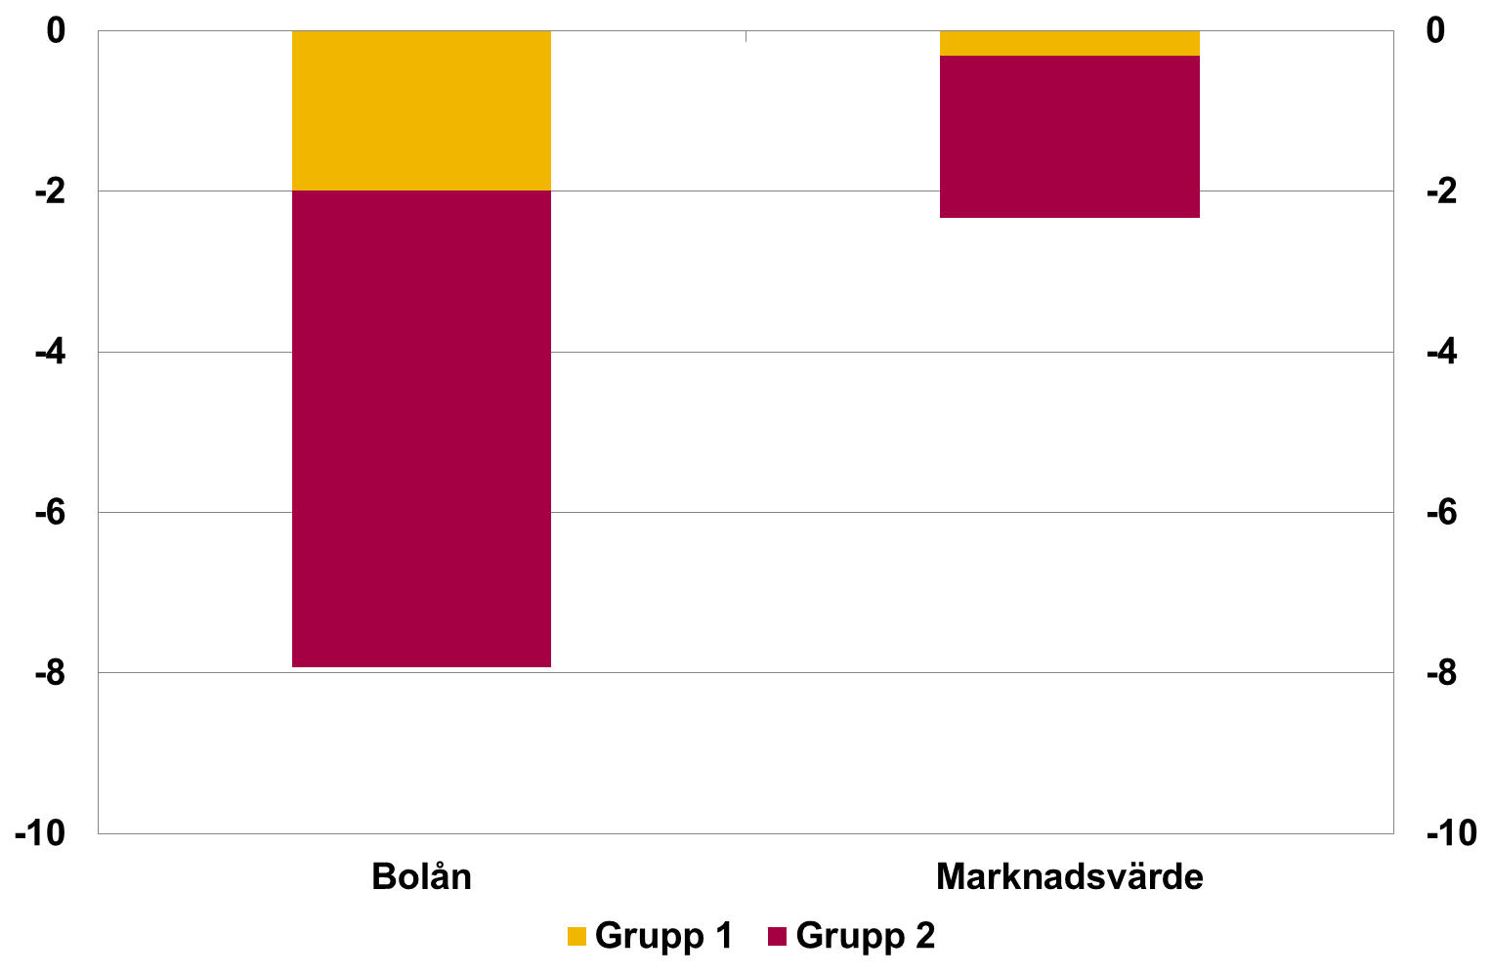

Diagram R2.2. Effekter av amorteringskravet på bolån och marknadsvärden på bostäder för olika typer av hushåll
Procent
Källa: FI:s stickprov
Anm. Diagrammet visar den procentuella förändringen i skuldkvoten för bolån och marknadsvärden för bostäder till följd av amorteringskravet. Effekterna för respektive grupp som påverkas av kravet är sammanvägda och siffrorna i diagrammet är relativt de hushåll som har en belåningsgrad som understiger 50 procent.
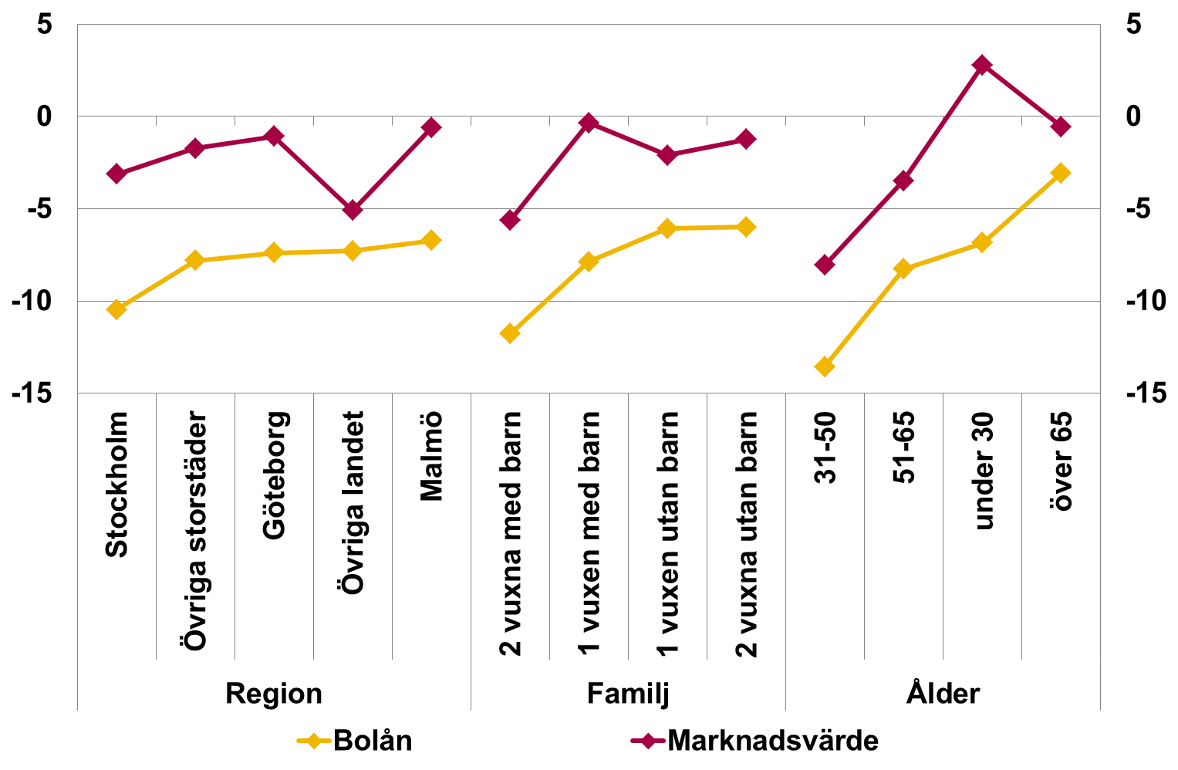

 |  |  | Bolån | Marknadsvärde
 | Region | Stockholm | -10.5 | -3.1
 |  | Övriga storstäder | -7.8 | -1.7
 |  | Göteborg | -7.4 | -1.1
 |  | Övriga landet | -7.3 | -5.1
 |  | Malmö | -6.7 | -0.6
 | Familj | 2 vuxna med barn | -11.8 | -5.6
 |  | 1 vuxen med barn | -7.9 | -0.3
 |  | 1 vuxen utan barn | -6.1 | -2.1
 |  | 2 vuxna utan barn | -6.0 | -1.2
 | Ålder | 31-50 | -13.6 | -8.1
 |  | 51-65 | -8.3 | -3.5
 |  | under 30 | -6.8 | 2.8
 |  | över 65 | -3.1 | -0.6

Hushållens betalningsförmåga
Hushållens betalningsförmåga

Diagram 26. Räntekvot och skuldbetalningskvot, nya lån |  | Genomsnittlig ränte- och skuldbetalningskvot
Procent |  | 2011 | 2012 | 2013
Källa: FI:s stickprov | Räntekvot | 8.6 | 8.2 | 6.9
Amn. Visar räntebetalningar samt summan av räntebetalningar och amorteringar som andel av hushållens disponibla inkomst. | Skuldbetalningskvot | 10.4 | 10.7 | 9.6
Skuldbetalningskvot avser amortering enligt låneavtal.
 | Räntekvot | Skuldbetalningskvot
2011 | 8.6 | 10.4
2012 | 8.2 | 10.7
2013 | 6.9 | 9.6
2014 | 5.8 | 9.0
2015 | 4.5 | 7.8
2016 | 4.5 | 9.1
2017 | 4.6 | 9.3

Diagram 27. Månadsöverskott som andel av disponibel inkomst, nya lån |  | Genomsnittliga månadsöverskott som andel av disponibel inkomst
Procent |  | 2011 | 2012 | 2013
Källa: FI:s stickprov | Faktisk amortering | 33 | 35 | 35
Anm. Faktisk amortering avser amortering enligt låneavtal. | Utan amortering | 35 | 37 | 37
 | Faktisk amortering | Utan amortering
2011 | 33 | 35
2012 | 35 | 37
2013 | 35 | 37
2014 | 38 | 41
2015 | 39 | 42
2016 | 40 | 45
2017 | 41 | 46

Diagram 28. Fördelning av hushåll i olika intervall för månadsöverskott (tkr) vid en ränta på 7 procent |  | Andel hushåll i olika överskottsintervall
Procent | Månadsöverskott, tusen kronor | 2015 | 2016 | 2017
Källa: FI:s stickprov | Under 0 | 8.2 | 6.8 | 2.9
Anm. Utan amortering. | 0-5 | 22.0 | 22.6 | 15.3
 | 5-10 | 21.1 | 21.7 | 22.1
 | 2015 | 2016 | 2017 | tom
 | 8.2 | 6.8 | 2.9 | 0
 | 22.0 | 22.6 | 15.3
 | 21.1 | 21.7 | 22.1
 | 16.9 | 16.5 | 18.6
 | 12.0 | 11.7 | 14.6
 | 7.7 | 7.7 | 9.9
 | 5.0 | 5.0 | 6.8
 | 7.2 | 8.1 | 10.0
 | 10-15 | 16.9 | 16.5 | 18.6
 | 15-20 | 12.0 | 11.7 | 14.6
 | 20-25 | 7.7 | 7.7 | 9.9
 | 25-30 | 5.0 | 5.0 | 6.8
 | Över 30 | 7.2 | 8.1 | 10.0

 | #REF! | #REF! | #REF!
 | 1 | 1 | 1
Diagram 29. Månadsöverskott i olika åldersgrupper, utan amorteringar
Kronor och procent
Källa: FI:s stickprov
 | Ålder | Månads-överskott (kr) | Andel med underskott, procent (höger axel)
 | 18-30 | 17041 | 0.5
 | 31-50 | 24299 | 0.4
 | 51-65 | 26540 | 0.5
 | Över 65 | 15298 | 6.0

Stresstester

Diagram 30. Andel hushåll med underskott vid olika räntenivåer |  | Andel hushåll med underskott, procent
Procent |  | Faktisk ränta | 3 procent ränta | 7 procent ränta
Källa: FI:s stickprov | 2012-12-31 | 3.5 | 3.1 | 7.8
 | 2013-12-31 | 2.9 | 2.9 | 8.0
 | 2014-12-31 | 2.1 | 2.5 | 8.1
 | 2015-12-31 | 1.8 | 2.3 | 8.1
 | 2016-12-31 | 1.3 | 1.8 | 6.8
 | 2017-12-31 | 1.0 | 1.4 | 5.5

Diagram 31. Andel hushåll med underskott vid 7 procent ränta med och utan amortering
Procent
Källa: FI:s stickprov

 |  | Andel hushåll med underskott vid 7 procent ränta med och utan amortering
 |  | Med amortering | Utan amortering
 | 2012-12-31 | 7.8 | 6.4
 | 2013-12-31 | 8.0 | 6.0
 | 2014-12-31 | 8.1 | 5.6
 | 2015-12-31 | 8.1 | 5.4
 | 2016-12-31 | 6.8 | 3.7
 | 2017-12-31 | 5.5 | 2.8

Diagram 32. Andel bostadsrättsinnehavare med underskott vid räntepåslag om föreningens skulder inkluderas, utan amorteringar |  | Andel bostadsrättsköpare med underskott vid räntepåslag
Procent | Räntepåslag | Utan BRF-skuld | Med BRF-skuld
Källa: FI:s stickprov | 0 | 0.8 | 0.8
Anm. Vi har antagit att avgiften täcker föreningens ränteutgifter i dag. Vid räntepåslag (x-axel) har vi lagt föreningens ökade räntekostnad | 1 | 1.3 | 1.5
på BRF-innehavarna. Beräkningarna utgår från avtalade amorteringar. | 2 | 1.8 | 2.4
 | 3 | 2.8 | 4.0
 | 4 | 4.0 | 7.0
 | 5 | 6.3 | 12.2

Diagram 33. Andel hushåll med underskott om arbetslösheten ökar med 1 till 10 procent |  | Andel hushåll med underskott, procent
Procent | Ökad arbetslöshet, procent | Med a-kassa | Utan a-kassa | 2016 (med a-kassa)
Källa: FI:s stickprov | 0 | 0.7 | 0.7 | 0.9
 | 1 | 1.0 | 1.2 | 1.2
 | 2 | 1.2 | 1.6 | 1.6
 | 3 | 1.5 | 2.0 | 1.9
 | 4 | 1.7 | 2.4 | 2.2
 | 5 | 2.0 | 2.9 | 2.5
 | 6 | 2.3 | 3.3 | 2.9
 | 7 | 2.5 | 3.8 | 3.2
 | 8 | 2.8 | 4.3 | 3.6
 | 9 | 3.1 | 4.7 | 3.9
 | 10 | 3.3 | 5.2 | 4.2

Diagram 34. Andel hushåll med underskott vid 10 procents ökad arbetslöshet |  | Andel hushåll med underskott, procent
Procent |  | 2011 | 2012 | 2013
Källa: FI:s stickprov | Ökad arbetslöshet 10 procent | 4.9 | 5.9 | 6.2
Anm. Beräkningen med ökad arbetslöshet utgår från 2 procents ränta samtliga år. För 2011 finns vissa brister i datakvaliteten.
Resultaten från 2011 ska därför tolkas med försiktighet.
 | Ökad arbetslöshet 10 procent | tom
2011 | 4.9 | 0
2012 | 5.9
2013 | 6.2
2014 | 5.4
2015 | 4.8
2016 | 4.3
2017 | 3.4

Diagram 35. Ökad ränta i kombination med bostadspris-fall: Andel hushåll med underskott och över 100 procents belåningsgrad |  | Andel hushåll med underskott och belåningsgrad över 100%
Procent |  | Prisfall
Källa: FI:s stickprov | Räntepåslag, procentenheter | 10% | 20% | 40%
 | 0.0 | 0.02 | 0.08 | 0.19
 | 0.5 | 0.02 | 0.10 | 0.21
 | 1.0 | 0.02 | 0.13 | 0.25
 | 1.5 | 0.02 | 0.14 | 0.27
 | 2.0 | 0.03 | 0.18 | 0.34
 | 2.5 | 0.03 | 0.21 | 0.41
 | 3.0 | 0.03 | 0.23 | 0.48
 | 3.5 | 0.03 | 0.29 | 0.57
 | 4.0 | 0.04 | 0.34 | 0.70
 | 4.5 | 0.04 | 0.40 | 0.83
 | 5.0 | 0.05 | 0.48 | 1.01

Diagram 36. Ökad arbetslöshet i kombination med bo-stadsprisfall: Andel hushåll med underskott och över 100 procents belåningsgrad |  | Andel hushåll med underskott och belåningsgrad över 100%, procent
Procent |  | Prisfall
Källa: FI:s stickprov | Arbetslöshet, procent | 10% | 20% | 40%
 | 0 | 0.02 | 0.08 | 0.19
 | 1 | 0.02 | 0.15 | 0.33
 | 2 | 0.03 | 0.22 | 0.47
 | 3 | 0.04 | 0.29 | 0.61
 | 4 | 0.04 | 0.37 | 0.76
 | 5 | 0.05 | 0.44 | 0.92
 | 6 | 0.06 | 0.50 | 1.06
 | 7 | 0.06 | 0.58 | 1.21
 | 8 | 0.07 | 0.66 | 1.37
 | 9 | 0.08 | 0.73 | 1.53
 | 10 | 0.09 | 0.80 | 1.70

Belåningsgrad
Samtliga diagram i denna flik avser nya lån (stickprovet).

Genomsnittlig belåningsgrad i olika regioner | Region | Genomsnittlig belåningsgrad, procent
Procent |  | 2011 | 2012
Källa: FI:s stickprov | Göteborg | 54.8 | 62.6
 | 2011 | 2012 | 2013 | 2014 | 2015 | 2016 | 2017 | ny
Göteborg | 54.8 | 62.6 | 62.8 | 62.5 | 62.6 | 60.4 | 59.6 | 0
Malmö | 57.8 | 64.8 | 66.3 | 68.1 | 67.7 | 67.1 | 65.4
Stockholm | 54.9 | 60.4 | 62.8 | 62.8 | 60.8 | 59.7 | 58.5
Övriga landet | 62.9 | 66.2 | 68.4 | 68.3 | 68.3 | 67.1 | 66.7
Övriga stora städer | 58.8 | 64.3 | 66.1 | 66.3 | 65.7 | 65.0 | 64.5
 | Malmö | 57.8 | 64.8
 | Stockholm | 54.9 | 60.4
 | Övriga landet | 62.9 | 66.2
 | Övriga stora städer | 58.8 | 64.3

Belåningsgrad för olika säkerhetsobjekt | Säkerhetstyp | Genomsnittlig belåningsgrad, procent
Procent |  | 2011 | 2012
Källa: FI:s stickprov | Bostadsrätt | 62.9 | 66.8
 | 2011 | 2012 | 2013 | 2014 | 2015 | 2016 | 2017 | ny
Bostadsrätt | 62.9 | 66.8 | 69.0 | 68.7 | 67.0 | 66.8 | 65.8 | 0
Fritidshus | 57.6 | 59.0 | 61.3 | 60.6 | 60.6 | 56.7 | 58.2
Småhus | 59.5 | 61.9 | 64.6 | 64.1 | 63.6 | 62.1 | 61.5
 | Fritidshus | 57.6 | 59.0
 | Småhus | 59.5 | 61.9

Belåningsgrad för olika familjetyper | Familjetyp | Genomsnittlig belåningsgrad, procent
Procent |  | 2011 | 2012
Källa: FI:s stickprov | Ensamstående med barn | 60.5 | 64.1
 | 2011 | 2012 | 2013 | 2014 | 2015 | 2016 | 2017 | ny
Ensamstående med barn | 60.5 | 64.1 | 67.2 | 66.3 | 65.4 | 62.9 | 63.3 | 0
Ensamstående utan barn | 58.6 | 63.0 | 64.5 | 64.5 | 62.9 | 62.4 | 61.3
Sambo med barn | 63.0 | 66.5 | 69.1 | 69.3 | 68.7 | 67.2 | 66.3
Sambo utan barn | 60.2 | 62.3 | 63.0 | 63.5 | 62.5 | 62.4 | 61.6
 | Ensamstående utan barn | 58.6 | 63.0
 | Sambo med barn | 63.0 | 66.5
 | Sambo utan barn | 60.2 | 62.3

Fördelning belåningsgrader över 85 procent | Belåningsgrad, procent | Andel hushåll, procent
Procent |  | 2011 | 2012
Källa: FI:s stickprov | 85-90 | 2.6 | 2.5
Anm. Visar antalet hushåll i olika belåningsgradsintervall (över 85,5%) som andel av totala antalet hushåll i stickprovet av nya lån. | 90-95 | 1.6 | 1.8
 | 2011 | 2012 | 2013 | 2014 | 2015 | 2016 | 2017 | ny
85-90 | 2.6 | 2.5 | 2.6 | 2.1 | 1.8 | 1.1 | 1.0 | 0
90-95 | 1.6 | 1.8 | 2.0 | 1.7 | 1.2 | 1.2 | 1.0
95-100 | 1.6 | 1.5 | 1.6 | 1.3 | 1.0 | 0.8 | 0.7
Över 100 | 2.2 | 2.2 | 1.8 | 1.3 | 1.0 | 0.9 | 0.7
 | 95-100 | 1.6 | 1.5
 | Över 100 | 2.2 | 2.2

Belåningsgrad i olika skuldkvotsgrupper, nettoinkomst | Skuldkvot, procent | Genomsnittlig belåningsgrad, procent
Procent |  | 2011 | 2012
Källa: FI:s stickprov | 0-150 | 41.7 | 49.5
 | 2011 | 2012 | 2013 | 2014 | 2015 | 2016 | 2017 | ny
0-150 | 41.7 | 49.5 | 48.5 | 49.6 | 47.0 | 47.3 | 45.3 | 0
150-300 | 63.2 | 62.8 | 65.2 | 64.0 | 62.4 | 61.5 | 60.4
300-450 | 68.8 | 67.0 | 70.2 | 69.2 | 68.0 | 67.1 | 66.0
450-600 | 70.8 | 69.4 | 71.0 | 71.3 | 69.8 | 68.7 | 67.6
över 600 | 69.3 | 68.0 | 69.3 | 69.6 | 69.0 | 66.9 | 66.7
 | 150-300 | 63.2 | 62.8
 | 300-450 | 68.8 | 67.0
 | 450-600 | 70.8 | 69.4
 | över 600 | 69.3 | 68.0

Belåningsgrad i olika skuldkvotsgrupper, bruttoinkomst | Skuldkvot, procent | Genomsnittlig belåningsgrad, procent
Procent |  | 2011 | 2012
Källa: FI:s stickprov | 0-150 | 47.1 | 52.9
 | 2011 | 2012 | 2013 | 2014 | 2015 | 2016 | 2017 | ny
0-150 | 47.1 | 52.9 | 52.8 | 53.7 | 51.5 | 51.4 | 50.0 | 0
150-300 | 66.5 | 65.4 | 68.2 | 66.9 | 65.7 | 64.9 | 63.7
300-450 | 70.9 | 69.0 | 71.3 | 71.2 | 69.6 | 68.6 | 67.6
Över 450 | 69.5 | 67.7 | 69.5 | 69.9 | 69.3 | 67.2 | 66.9
 | 150-300 | 66.5 | 65.4
 | 300-450 | 70.9 | 69.0
 | Över 450 | 69.5 | 67.7
...

Blancolån
Samtliga diagram i denna flik avser nya lån (stickprovet).

Andel hushåll med blancolån i olika regioner | Region | Andel hushåll, procent
Andel hushåll, procent |  | 2011 | 2012 | 2013 | 2014
Källa: FI:s stickprov | Göteborg | 4.8 | 6.2 | 5.9 | 3.8
 | 2011 | 2012 | 2013 | 2014 | 2015 | 2016 | 2017 | ny
Göteborg | 4.8 | 6.2 | 5.9 | 3.8 | 3.0 | 1.8 | 1.4 | 0
Malmö | 5.0 | 6.7 | 7.9 | 6.9 | 5.5 | 3.0 | 2.3
Stockholm | 4.6 | 4.9 | 4.0 | 2.7 | 2.4 | 1.5 | 1.8
Övriga landet | 6.4 | 10.1 | 13.2 | 10.4 | 9.1 | 6.6 | 4.6
Övriga stora städer | 5.7 | 7.0 | 8.2 | 6.7 | 4.9 | 3.7 | 2.4
 | Malmö | 5.0 | 6.7 | 7.9 | 6.9
 | Stockholm | 4.6 | 4.9 | 4.0 | 2.7
 | Övriga landet | 6.4 | 10.1 | 13.2 | 10.4
 | Övriga stora städer | 5.7 | 7.0 | 8.2 | 6.7

Andel hushåll med blancolån i olika inkomstdeciler | Inkomstdecil | Andel hushåll, procent
Andel hushåll, procent |  | 2011 | 2012 | 2013 | 2014
Källa: FI:s stickprov | 1 | 3.1 | 5.8 | 8.0 | 6.3
 | 2011 | 2012 | 2013 | 2014 | 2015 | 2016 | 2017 | ny
1 | 3.1 | 5.8 | 8.0 | 6.3 | 5.0 | 3.4 | 2.8 | 0
2 | 4.3 | 7.2 | 9.3 | 7.6 | 6.1 | 4.2 | 2.8
3 | 4.0 | 7.0 | 7.9 | 6.5 | 4.7 | 3.5 | 3.3
4 | 5.2 | 6.6 | 8.9 | 6.7 | 6.3 | 3.8 | 3.6
5 | 6.1 | 10.1 | 11.4 | 10.1 | 8.3 | 6.7 | 4.2
6 | 6.6 | 8.2 | 11.5 | 9.5 | 7.4 | 5.9 | 4.1
7 | 5.0 | 8.5 | 10.4 | 7.4 | 6.4 | 5.2 | 3.4
8 | 4.8 | 6.7 | 8.3 | 5.6 | 4.2 | 3.0 | 2.3
9 | 3.2 | 5.6 | 4.9 | 4.6 | 3.0 | 2.2 | 1.8
10 | 2.5 | 4.0 | 3.8 | 3.1 | 2.0 | 1.3 | 1.0
 | 2 | 4.3 | 7.2 | 9.3 | 7.6
 | 3 | 4.0 | 7.0 | 7.9 | 6.5
 | 4 | 5.2 | 6.6 | 8.9 | 6.7
 | 5 | 6.1 | 10.1 | 11.4 | 10.1
 | 6 | 6.6 | 8.2 | 11.5 | 9.5
 | 7 | 5.0 | 8.5 | 10.4 | 7.4
 | 8 | 4.8 | 6.7 | 8.3 | 5.6
 | 9 | 3.2 | 5.6 | 4.9 | 4.6
 | 10 | 2.5 | 4.0 | 3.8 | 3.1

Andel hushåll med blancolån i olika skuldkvotsintervall, nettoinkomst | Skuldkvot, procent | Andel hushåll med blancolån, procent
Procent |  | 2011 | 2012 | 2013 | 2014
Källa: FI:s stickprov | 0-150 | 3.5 | 6.0 | 6.0 | 5.0
Anm. Andel av hushållen i respektive intervall som har blancolån. | 150-300 | 5.1 | 7.8 | 9.6 | 7.5
 | 2011 | 2012 | 2013 | 2014 | 2015 | 2016 | 2017 | ny
0-150 | 3.5 | 6.0 | 6.0 | 5.0 | 3.7 | 2.6 | 1.6 | 0
150-300 | 5.1 | 7.8 | 9.6 | 7.5 | 6.4 | 4.7 | 3.4
300-450 | 5.4 | 7.8 | 9.6 | 7.5 | 6.2 | 5.2 | 3.4
450-600 | 4.8 | 6.6 | 8.6 | 7.0 | 5.3 | 3.7 | 3.0
Över 600 | 2.2 | 4.8 | 5.6 | 5.0 | 3.4 | 1.8 | 2.0
 | 300-450 | 5.4 | 7.8 | 9.6 | 7.5
 | 450-600 | 4.8 | 6.6 | 8.6 | 7.0
 | Över 600 | 2.2 | 4.8 | 5.6 | 5.0

Skuldkvot
Samtliga diagram i denna flik avser nya lån (stickprovet).
 | #REF! | #REF! | #REF! | #REF! | #REF! | #REF! | tom
 | 1 | 1 | 1 | 1 | 1 | 1 | 0

 | #REF! | #REF! | #REF! | #REF! | #REF! | tom
 | 1 | 1 | 1 | 1 | 1 | 0
Skuldkvot för olika säkerhetsobjekt, nettoinkomst | Säkerhetstyp | Genomsnittlig skuldkvoter, procent
Procent |  | 2011 | 2012 | 2013 | 2014
Källa: FI:s stickprov | Bostadsrätt | 345 | 358 | 378 | 410
 | 2011 | 2012 | 2013 | 2014 | 2015 | 2016 | 2017 | ny
Bostadsrätt | 345 | 358 | 378 | 410 | 440 | 427 | 444 | 0
Fritidshus | 269 | 319 | 339 | 364 | 373 | 396 | 398
Småhus | 319 | 352 | 346 | 321 | 384 | 383 | 387
 | Fritidshus | 269 | 319 | 339 | 364
 | Småhus | 319 | 352 | 346 | 321

Skuldkvot för olika säkerhetsobjekt, bruttoinkomst | Säkerhetstyp | Genomsnittlig skuldkvoter, procent
Procent |  | 2011 | 2012 | 2013 | 2014
Källa: FI:s stickprov | Bostadsrätt | 258 | 268 | 282 | 304
 | 2011 | 2012 | 2013 | 2014 | 2015 | 2016 | 2017 | nu
Bostadsrätt | 258 | 268 | 282 | 304 | 326 | 313 | 323 | 0
Fritidshus | 200 | 237 | 250 | 266 | 273 | 283 | 278
Småhus | 240 | 265 | 261 | 279 | 287 | 283 | 284
 | Fritidshus | 200 | 237 | 250 | 266
 | Småhus | 240 | 265 | 261 | 279

Skuldkvot för olika familjetyper, nettoinkomst | Familjetyp | Genomsnittliga skuldkvoter, procent
Procent |  | 2011 | 2012 | 2013 | 2014
Källa: FI:s stickprov | Ensamstående med barn | 382 | 379 | 406 | 435
 | 2011 | 2012 | 2013 | 2014 | 2015 | 2016 | 2017 | ny
Ensamstående med barn | 382 | 379 | 406 | 435 | 447 | 435 | 443 | 0
Ensamstående utan barn | 347 | 379 | 391 | 417 | 442 | 435 | 442
Sambo med barn | 333 | 329 | 355 | 381 | 398 | 399 | 406
Sambo utan barn | 293 | 350 | 329 | 355 | 376 | 370 | 383
 | Ensamstående utan barn | 347 | 379 | 391 | 417
 | Sambo med barn | 333 | 329 | 355 | 381
 | Sambo utan barn | 293 | 350 | 329 | 355

Skuldkvot i olika belåningsgradsgrupper | Belåningsgrad, procent | Genomsnittlig skuldkvot, procent
Procent |  | 2011 | 2012 | 2013 | 2014
Källa: FI:s stickprov | 0-25 | 159 | 257 | 213 | 231
 | 2011 | 2012 | 2013 | 2014 | 2015 | 2016 | 2017 | ny
0-25 | 159 | 257 | 213 | 231 | 224 | 241 | 230 | 0
25-50 | 276 | 300 | 313 | 327 | 349 | 366 | 385
50-70 | 353 | 376 | 378 | 411 | 441 | 442 | 449
70-85 | 381 | 385 | 399 | 423 | 439 | 425 | 432
Över 85 | 375 | 375 | 351 | 373 | 379 | 375 | 386
 | 25-50 | 276 | 300 | 313 | 327
 | 50-70 | 353 | 376 | 378 | 411
 | 70-85 | 381 | 385 | 399 | 423
 | Över 85 | 375 | 375 | 351 | 373

 | #REF! | tom
 | 1 | 0

Amortering
Samtliga diagram i denna flik avser nya lån (stickprovet) 2017

Andel som amorterar och amorteringsutgift som andel av inkomst och skuld för olika belåningsgrader, 2017 |  | Belåningsgrad, procent | Andel som amorterar
Procent |  | 0-25 | 39.1
Källa: FI:s stickprov |  | 25-50 | 40.4
 | Andel som amorterar | Andel av skuld (höger axel) | Andel av inkomst (höger axel)
0-25 | 39.1 | 2.2 | 1.8
25-50 | 40.4 | 1.0 | 2.0
50-70 | 89.6 | 1.2 | 4.2
70-85 | 96.9 | 1.9 | 6.8
Över 85 | 98.3 | 3.0 | 9.2
 |  | 50-70 | 89.6
 |  | 70-85 | 96.9
 |  | Över 85 | 98.3

Andel som amorterar och amorteringsutgift som andel av inkomst och skuld för olika skuldkvoter med nettoinkomst, 2017 |  | Skuldkvot, procent | Andel som amorterar
Procent |  | 0-150 | 72.3
Källa: FI:s stickprov |  | 150-300 | 77.1
 | Andel som amorterar | Andel av skuld (höger axel) | Andel av inkomst (höger axel)
0-150 | 72.3 | 3.5 | 2.8
150-300 | 77.1 | 1.7 | 3.4
300-450 | 79.4 | 1.3 | 4.4
450-600 | 81.2 | 1.3 | 5.7
över 600 | 79.3 | 1.2 | 6.9
 |  | 300-450 | 79.4
 |  | 450-600 | 81.2
 |  | över 600 | 79.3

Andel som amorterar och amorteringsutgift som andel av inkomst och skuld för olika åldrar, 2017 |  | Ålder | Andel som amorterar
Procent |  | 18-30 | 93.4
Källa: FI:s stickprov |  | 31-50 | 82.6
 | Andel som amorterar | Andel av skuld (höger axel) | Andel av inkomst (höger axel)
18-30 | 93.4 | 1.9 | 6.7
31-50 | 82.6 | 1.5 | 4.9
51-65 | 70.4 | 1.6 | 3.6
Över 65 | 45.6 | 1.2 | 2.2
 |  | 51-65 | 70.4
 |  | Över 65 | 45.6

Andel som amorterar och amorteringsutgift som andel av inkomst och skuld för olika regioner, 2017 |  | Region | Andel som amorterar
Procent |  | Storgöteborg | 73.5
Källa: FI:s stickprov |  | Stormalmö | 77.8
 | Andel som amorterar | Andel av skuld (höger axel) | Andel av inkomst (höger axel)
Storgöteborg | 73.5 | 1.2 | 4.8
Stormalmö | 77.8 | 1.4 | 4.9
Storstockholm | 71.2 | 1.1 | 5.1
Övriga landet | 84.9 | 2.1 | 4.4
Övriga stora städer | 80.3 | 1.5 | 4.7
 |  | Storstockholm | 71.2
 |  | Övriga landet | 84.9
 |  | Övriga stora städer | 80.3

Andel som amorterar och amorteringsutgift som andel av inkomst och skuld för olika inkomstdeciler, 2017 |  | Inkomstdecil | Andel som amorterar
Procent |  | 1 | 73.3
Källa: FI:s stickprov |  | 2 | 78.9
Anm. För inkomsdecilernas gränsvärden se fliken Inkomstdeciler |  | 3 | 75.9
 | Andel som amorterar | Andel av skuld (höger axel) | Andel av inkomst (höger axel)
1 | 73.3 | 2.0 | 5.0
2 | 78.9 | 1.8 | 5.6
3 | 75.9 | 1.6 | 5.4
4 | 78.5 | 1.7 | 4.9
5 | 82.5 | 1.6 | 4.7
6 | 83.3 | 1.6 | 4.7
7 | 83.2 | 1.5 | 4.6
8 | 81.3 | 1.4 | 4.4
9 | 77.7 | 1.4 | 4.1
10 | 71.1 | 1.1 | 3.7
 |  | 4 | 78.5
 |  | 5 | 82.5
 |  | 6 | 83.3
 |  | 7 | 83.2
 |  | 8 | 81.3
 |  | 9 | 77.7
 |  | 10 | 71.1

Amortering som andel av inkomst för olika belåningsgrader | Belåningsgrad, procent | Amortering som andel av inkomst, procent
Procent |  | 2011 | 2012
Källa: FI:s stickprov | 0-25 | 1.5 | 1.6
 | 2011 | 2012 | 2013 | 2014 | 2015 | 2016 | 2017 | ny
0-25 | 1.5 | 1.6 | 1.7 | 1.9 | 1.8 | 2.0 | 1.8 | 0
25-50 | 1.6 | 1.8 | 1.8 | 2.1 | 2.1 | 2.0 | 2.0
50-70 | 1.3 | 1.7 | 1.8 | 2.1 | 2.3 | 3.8 | 4.2
70-85 | 1.8 | 2.6 | 2.9 | 3.7 | 4.1 | 6.4 | 6.8
Över 85 | 4.1 | 5.9 | 6.9 | 7.7 | 7.5 | 10.1 | 9.2
Totalt | 1.8 | 2.4 | 2.7 | 3.2 | 3.3 | 4.6 | 4.7
 | 25-50 | 1.6 | 1.8
 | 50-70 | 1.3 | 1.7
 | 70-85 | 1.8 | 2.6
 | Över 85 | 4.1 | 5.9
 | Totalt | 1.8 | 2.4

 | #REF! | #REF! | #REF! | #REF! | #REF!
 | 1 | 1 | 1 | 1 | 1
Amortering som andel av inkomst för olika skuldkvoter, nettoinkomst, nya lån | Skuldkvot, procent | Amortering som andel av lån, procent
Procent |  | 2011 | 2012
Källa: FI:s stickprov | 0-150 | 1.8 | 2.4
Anm. Amortering enligt låneavtal. | 150-300 | 1.8 | 2.4
 | 2011 | 2012 | 2013 | 2014 | 2015 | 2016 | 2017 | ny
0-150 | 1.8 | 2.4 | 2.5 | 2.8 | 2.9 | 2.9 | 2.8 | 0
150-300 | 1.8 | 2.4 | 2.5 | 2.9 | 3.0 | 3.5 | 3.4
300-450 | 1.6 | 2.4 | 2.7 | 3.2 | 3.3 | 4.5 | 4.4
450-600 | 1.8 | 2.8 | 3.0 | 3.5 | 3.6 | 5.6 | 5.7
Över 600 | 1.9 | 2.6 | 3.1 | 3.8 | 3.9 | 6.4 | 6.9
Totalt | 1.8 | 2.4 | 2.7 | 3.2 | 3.3 | 4.6 | 4.6
 | 300-450 | 1.6 | 2.4
 | 450-600 | 1.8 | 2.8
 | Över 600 | 1.9 | 2.6
 | Totalt | 1.8 | 2.4

Ränte- och skuldbetalningskvot
Samtliga diagram i denna flik avser nya lån (stickprovet).

Ränte- och skuldbetalningskvot i olika belåningsgradsintervall 2017 | Belåningsgrad, procent | Räntekvot | Skuldbetalningskvot
Procent | 0-25 | 2.6 | 4.4
Källa: FI:s stickprov | 25-50 | 4.1 | 6.1
Amn. Visar räntebetalningar samt summan av räntebetalningar och amorteringar som andel av hushållens disponibla inkomst. | 50-70 | 4.8 | 9.0
Skuldbetalningskvot avser nuvarande amorteringsplaner. | 70-85 | 5.0 | 11.7
 | Över 85 | 5.3 | 14.5
 | Räntekvot | Skuldbetalningskvot | tom
0-25 | 2.6 | 4.4 | 0
25-50 | 4.1 | 6.1
50-70 | 4.8 | 9.0
70-85 | 5.0 | 11.7
Över 85 | 5.3 | 14.5

Ränte- och skuldbetalningskvot i olika skuldkvotsintervall 2017 | Skuldkvot, procent | Räntekvot | Skuldbetalningskvot
Procent | 0-150 | 1.3 | 4.1
Källa: FI:s stickprov | 150-300 | 2.8 | 6.2
 | Räntekvot | Skuldbetalningskvot
0-150 | 1.3 | 4.1
150-300 | 2.8 | 6.2
301-450 | 4.3 | 8.7
451-600 | 5.7 | 11.4
601-750 | 7.0 | 13.9
751-900 | 8.3 | 15.1
Över 900 | 11.8 | 18.6
 | 301-450 | 4.3 | 8.7
 | 451-600 | 5.7 | 11.4
 | 601-750 | 7.0 | 13.9
 | 751-900 | 8.3 | 15.1
 | Över 900 | 11.8 | 18.6

Ränte- och skuldbetalningskvot i olika inkomstdeciler 2017 | Inkomstdecil | Räntekvot | Skuldbetalningskvot
Procent | 1 | 4.3 | 9.3
Källa: FI:s stickprov | 2 | 4.8 | 10.4
 | 3 | 5.0 | 10.4
 | 4 | 4.6 | 9.5
 | Räntekvot | Skuldbetalningskvot | tom
1 | 4.3 | 9.3 | 0
2 | 4.8 | 10.4
3 | 5.0 | 10.4
4 | 4.6 | 9.5
5 | 4.4 | 9.1
6 | 4.4 | 9.1
7 | 4.5 | 9.1
8 | 4.4 | 8.9
9 | 4.6 | 8.7
10 | 4.8 | 8.6
 | 5 | 4.4 | 9.1
 | 6 | 4.4 | 9.1
 | 7 | 4.5 | 9.1
 | 8 | 4.4 | 8.9
 | 9 | 4.6 | 8.7
 | 10 | 4.8 | 8.6

Ränte- och skuldbetalningskvot i olika åldersgrupper 2017 | Ålder | Räntekvot | Skuldbetalningskvot
Procent | Upp till 30 | 4.8 | 11.5
Källa: FI:s stickprov | 31-50 | 4.8 | 9.7
 | Räntekvot | Skuldbetalningskvot | tom
Upp till 30 | 4.8 | 11.5 | 0
31-50 | 4.8 | 9.7
51-65 | 4.3 | 7.9
Över 65 | 3.8 | 6.0
 | 51-65 | 4.3 | 7.9
 | Över 65 | 3.8 | 6.0

Ränte- och skuldbetalningskvot i olika regioner, 2017 | Region | Räntekvot | Skuldbetalningskvot
Procent | Storgöteborg | 5.1 | 9.9
Källa: FI:s stickprov | Stormalmö | 4.6 | 9.5
 | Räntekvot | Skuldbetalningskvot | tom
Storgöteborg | 5.1 | 9.9 | 0
Stormalmö | 4.6 | 9.5
Storstockholm | 5.6 | 10.6
Övriga landet | 3.8 | 8.2
Övriga stora städer | 4.4 | 9.0
 | Storstockholm | 5.6 | 10.6
 | Övriga landet | 3.8 | 8.2
 | Övriga stora städer | 4.4 | 9.0

Månadsöverskott
Samtliga diagram i denna flik avser nya lån (stickprovet).
 |  | Andel av disponibel inkomst, procent
Månadsöverskott som andel av disponibel inkomst i olika belåningsgradsintervall | Belåningsgrad, procent | 2011 | 2012 | 2013 | 2014
Procent | 0-25 | 27.2 | 34.6 | 31.4 | 35.7
Källa: FI:s stickprov | 25-50 | 32.7 | 35.8 | 35.9 | 39.2
Anm. Faktiska betalningar (avser ränta och amortering enligt avtal vid låntetillfället). | 50-70 | 32.4 | 35.4 | 37.1 | 39.9
 | 2012 | 2013 | 2014 | 2015 | 2016 | 2017 | tom
0-25 | 34.6 | 31.4 | 35.7 | 37.5 | 38.6 | 40.9 | 0
25-50 | 35.8 | 35.9 | 39.2 | 41.6 | 42.7 | 44.2
50-70 | 35.4 | 37.1 | 39.9 | 42.4 | 42.6 | 43.0
70-85 | 34.7 | 33.8 | 37.5 | 39.1 | 38.3 | 38.5
Över 85 | 31.3 | 26.9 | 29.3 | 31.9 | 31.5 | 33.5
 | 70-85 | 31.4 | 34.7 | 33.8 | 37.5
 | Över 85 | 25.4 | 31.3 | 26.9 | 29.3

 |  | Andel av disponibel inkomst, procent
Månadsöverskott som andel av disponibel inkomst i olika belåningsgradsintervall | Belåningsgrad, procent | 2011 | 2012 | 2013 | 2014
Procent | 0-25 | 25.3 | 29.7 | 26.7 | 29.7
Källa: FI:s stickprov | 25-50 | 28.1 | 29.8 | 28.3 | 30.1
Anm. 7 % ränta, utan amorteringar. | 50-70 | 25.6 | 27.3 | 27.3 | 27.9
 | 2012 | 2013 | 2014 | 2015 | 2016 | 2017 | tom
0-25 | 29.7 | 26.7 | 29.7 | 30.9 | 31.5 | 34.0 | 0
25-50 | 29.8 | 28.3 | 30.1 | 30.4 | 30.8 | 31.4
50-70 | 27.3 | 27.3 | 27.9 | 27.8 | 29.5 | 30.0
70-85 | 27.4 | 24.8 | 26.8 | 26.6 | 28.7 | 29.0
Över 85 | 28.1 | 24.5 | 25.5 | 26.4 | 28.5 | 29.1
 | 70-85 | 24.5 | 27.4 | 24.8 | 26.8
 | Över 85 | 21.8 | 28.1 | 24.5 | 25.5

 |  | Andel av disponibel inkomst, procent
Månadsöverskott som andel av disponibel inkomst i olika skuldkvotsintervall | Skuldkvot, procent | 2011 | 2012 | 2013 | 2014
Procent | 0-150 | 38.0 | 37.3 | 36.2 | 37.3
Källa: FI:s stickprov | 150-300 | 35.8 | 35.3 | 34.8 | 37.7
Anm. Faktiska betalningar (avser ränta och amortering enligt avtal vid låntetillfället). | 300-450 | 33.3 | 35.3 | 34.5 | 38.1
 | 2012 | 2013 | 2014 | 2015 | 2016 | 2017 | tom
0-150 | 37.3 | 36.2 | 37.3 | 38.6 | 39.6 | 41.1 | 0
150-300 | 35.3 | 34.8 | 37.7 | 39.6 | 39.8 | 40.8
300-450 | 35.3 | 34.5 | 38.1 | 40.3 | 40.0 | 40.6
450-600 | 33.8 | 34.1 | 38.5 | 40.3 | 39.8 | 40.9
600-750 | 33.5 | 34.0 | 38.6 | 41.1 | 41.6 | 41.7
750-900 | 31.0 | 28.8 | 36.7 | 40.8 | 42.6 | 45.0
Över 900 | 21.4 | 10.5 | 28.4 | 36.1 | 39.5 | 39.7
 | 450-600 | 27.3 | 33.8 | 34.1 | 38.5
 | 600-750 | 13.5 | 33.5 | 34.0 | 38.6
 | 750-900 |  | 31.0 | 28.8 | 36.7
 | Över 900 |  | 21.4 | 10.5 | 28.4

Månadsöverskott som andel av disponibel inkomst i olika skuldkvotsintervall |  | Andel av disponibel inkomst, procent
Procent | Skuldkvot, procent | 2011 | 2012 | 2013 | 2014
Källa: FI:s stickprov | 0-150 | 37.874 | 37.3 | 35.9 | 36.8
 | 2012 | 2013 | 2014 | 2015 | 2016 | 2017 | tom
0-150 | 37.3 | 35.9 | 36.8 | 37.8 | 38.8 | 40.2 | 0
150-300 | 32.0 | 30.7 | 33.1 | 34.2 | 34.8 | 35.8
300-450 | 28.3 | 26.3 | 28.7 | 29.5 | 30.6 | 31.0
450-600 | 23.1 | 21.5 | 24.3 | 24.2 | 25.6 | 26.7
600-750 | 18.5 | 16.9 | 19.4 | 19.5 | 22.5 | 23.2
750-900 | 11.3 | 6.7 | 12.1 | 13.2 | 17.9 | 20.5
Över 900 | -7.7 | -21.1 | -8.5 | -5.2 | 1.5 | 2.5
Anm. 7 % ränta, utan amorteringar. | 150-300 | 32.634 | 32.0 | 30.7 | 33.1
 | 300-450 | 26.547 | 28.3 | 26.3 | 28.7
 | 450-600 | 17.478 | 23.1 | 21.5 | 24.3
 | 600-750 | 0.616 | 18.5 | 16.9 | 19.4
 | 750-900 |  | 11.3 | 6.7 | 12.1
 | Över 900 |  | -7.7 | -21.1 | -8.5

Månadsöverskott som andel av disponibel inkomst i olika inkomstgrupper |  | Andel av disponibel inkomst, procent
Procent | Inkomstdecil | 2011 | 2012 | 2013 | 2014
Källa: FI:s stickprov | 1 |  | 6.9 | 4.3 | 12.3
Anm. Faktiska betalningar (avser ränta och amortering enligt avtal vid låntetillfället). | 2 | 12.9 | 24.0 | 23.4 | 26.7
 | 3 | 22.2 | 28.3 | 27.4 | 31.6
 | 4 | 29.2 | 31.5 | 31.7 | 34.7
 | 5 | 33.0 | 32.8 | 32.1 | 34.9
 | 2012 | 2013 | 2014 | 2015 | 2016 | 2017 | tom
1 | 6.9 | 4.3 | 12.3 | 15.0 | 17.7 | 19.4 | 0
2 | 24.0 | 23.4 | 26.7 | 29.0 | 28.9 | 31.1
3 | 28.3 | 27.4 | 31.6 | 34.0 | 34.6 | 37.0
4 | 31.5 | 31.7 | 34.7 | 37.0 | 37.6 | 37.5
5 | 32.8 | 32.1 | 34.9 | 38.0 | 37.5 | 38.6
6 | 35.3 | 35.3 | 38.2 | 40.0 | 40.3 | 40.8
7 | 38.6 | 38.2 | 41.7 | 44.0 | 42.7 | 44.0
8 | 42.9 | 42.5 | 45.6 | 48.0 | 47.7 | 48.3
9 | 49.0 | 48.6 | 51.2 | 53.0 | 52.7 | 52.7
10 | 58.2 | 57.0 | 59.5 | 61.0 | 61.7 | 60.9
 | 6 | 36.8 | 35.3 | 35.3 | 38.2
 | 7 | 41.3 | 38.6 | 38.2 | 41.7
 | 8 | 46.5 | 42.9 | 42.5 | 45.6
 | 9 | 51.2 | 49.0 | 48.6 | 51.2
 | 10 | 61.0 | 58.2 | 57.0 | 59.5

Månadsöverskott som andel av disponibel inkomst i olika inkomstgrupper |  | Andel av disponibel inkomst, procent
Procent | Inkomstdecil | 2011 | 2012 | 2013 | 2014
Källa: FI:s stickprov | 1 |  | 2.0 | -1.9 | 4.9
Anm. 7 % ränta, utan amorteringar. | 2 | 8.3 | 18.2 | 16.3 | 17.7
 | 3 | 16.6 | 21.8 | 19.2 | 21.4
 | 4 | 23.4 | 24.9 | 23.7 | 24.8
 | 5 | 28.3 | 26.9 | 24.9 | 25.9
 | 2012 | 2013 | 2014 | 2015 | 2016 | 2017 | tom
1 | 2.0 | -1.9 | 4.9 | 5 | 10.0 | 11.4 | 0
2 | 18.2 | 16.3 | 17.7 | 18 | 19.7 | 21.6
3 | 21.8 | 19.2 | 21.4 | 22 | 24.1 | 26.1
4 | 24.9 | 23.7 | 24.8 | 25 | 27.1 | 27.2
5 | 26.9 | 24.9 | 25.9 | 27 | 28.6 | 29.1
6 | 29.2 | 28.1 | 29.4 | 29 | 30.7 | 31.1
7 | 32.4 | 30.6 | 31.9 | 32 | 32.5 | 33.5
8 | 35.5 | 34.0 | 35.1 | 36 | 36.3 | 37.0
9 | 40.8 | 39.1 | 39.7 | 39 | 40.0 | 39.9
10 | 48.7 | 45.9 | 45.9 | 46 | 46.5 | 45.1
 | 6 | 32.5 | 29.2 | 28.1 | 29.4
 | 7 | 36.5 | 32.4 | 30.6 | 31.9
 | 8 | 41.0 | 35.5 | 34.0 | 35.1
 | 9 | 44.7 | 40.8 | 39.1 | 39.7
 | 10 | 53.1 | 48.7 | 45.9 | 45.9

Månadsöverskott som andel av disponibel inkomst i olika regioner |  | Andel av disponibel inkomst, procent
Procent | Region | 2011 | 2012 | 2013 | 2014
Källa: FI:s stickprov | Storgöteborg | 31.9 | 36.2 | 36.6 | 39.8
Anm. Faktiska betalningar (avser ränta och amortering enligt avtal vid låntetillfället). | Stormalmö | 28.5 | 34.5 | 33.6 | 38.3
 | Storstockholm | 25.5 | 38.9 | 38.4 | 42.2
 | 2012 | 2013 | 2014 | 2015 | 2016 | 2017 | tom
Storgöteborg | 36.2 | 36.6 | 39.8 | 42.3 | 42.5 | 43.1 | 0
Stormalmö | 34.5 | 33.6 | 38.3 | 39.5 | 40.0 | 41.3
Storstockholm | 38.9 | 38.4 | 42.2 | 44.7 | 44.5 | 45.3
Övriga landet | 30.7 | 29.7 | 33.5 | 35.1 | 36.1 | 37.4
Övriga stora städer | 33.9 | 34.0 | 37.3 | 39.1 | 40.0 | 40.6
 | Övriga landet | 22.8 | 30.7 | 29.7 | 33.5
 | Övriga stora städer | 26.6 | 33.9 | 34.0 | 37.3

Månadsöverskott som andel av disponibel inkomst i olika regioner |  | Andel av disponibel inkomst, procent
Procent | Region | 2011 | 2012 | 2013 | 2014
Källa: FI:s stickprov | Storgöteborg | 25.7 | 27.8 | 26.5 | 27.4
Anm. 7 % ränta, utan amorteringar. | Stormalmö | 23.5 | 27.5 | 25.5 | 28.3
 | Storstockholm | 17.5 | 29.0 | 26.5 | 27.5
 | 2012 | 2013 | 2014 | 2015 | 2016 | 2017 | tom
Storgöteborg | 27.8 | 26.5 | 27.4 | 27.6 | 29.4 | 29.9 | 0
Stormalmö | 27.5 | 25.5 | 28.3 | 28.1 | 29.9 | 30.4
Storstockholm | 29.0 | 26.5 | 27.5 | 27.2 | 29.1 | 29.8
Övriga landet | 27.2 | 25.1 | 27.7 | 28.0 | 29.6 | 30.3
Övriga stora städer | 28.3 | 26.9 | 28.7 | 28.4 | 30.4 | 30.6
 | Övriga landet | 20.4 | 27.2 | 25.1 | 27.7
 | Övriga stora städer | 22.0 | 28.3 | 26.9 | 28.7

Data över befintliga lån
Samtliga diagram i denna flik avser befintliga lån i bolånestocken
Variablerna är fördefinierade av FI och bankerna har själva summerat de underliggande uppgifterna och rapporterat det beräknade resultatet på aggregerad nivå.

Genomsnittlig belåningsgrad bolånestock 2010-2016
Procent
Källa: Bankernas beräkningar
Anm. Avser volymviktad belåningsgrad
 |  | Volymviktad belåningsgrad, procent
 |  | tom
2010 | 66.2 | 0
2011 | 65.0
2012 | 66.1
2013 | 65.0
2014 | 63.2
2015 | 61.1
2016 | 57.9
2017 | 54.8
 | År
 | 2010 | 66.2
 | 2011 | 65.0
 | 2012 | 66.1
 | 2013 | 65.0
 | 2014 | 63.2
 | 2015 | 61.1
 | 2016 | 57.9
 | 2017 | 54.8

Fördelning belåningsgrader
Andel av bolånestocken, procent
Källa: Bankernas beräkningar
 | 2010 | 2011 | 2012 | 2013 | 2014 | 2015 | 2016 | 2017 | ny
0-25 | 5.1 | 5.4 | 4.9 | 4.9 | 5.3 | 5.7 | 6.5 | 7.9 | 0
25-50 | 18.1 | 18.4 | 17.3 | 17.1 | 19.6 | 21.0 | 25.6 | 31.7
50-75 | 41.6 | 43.5 | 42.6 | 46.2 | 49.7 | 51.6 | 49.1 | 45.6
75-85 | 20.7 | 23.4 | 26.3 | 25.3 | 22.4 | 19.5 | 17.4 | 12.8
över 85 | 14.5 | 9.2 | 8.9 | 6.4 | 3.0 | 2.2 | 1.4 | 2.0
 |  | Andel av bolånestocken, procent
 |  | 2010 | 2011
 | 0-25 | 5.1 | 5.4
 | 25-50 | 18.1 | 18.4
 | 50-75 | 41.6 | 43.5
 | 75-85 | 20.7 | 23.4
 | över 85 | 14.5 | 9.2

Aggregerad amortering som andel av skuld i olika belåningsgradsintervall
Procent
Källa: Bankernas beräkningar
 | 2012 | 2013 | 2014 | 2015 | 2016 | 2017 | ny
0-25 | 5.8 | 5.4 | 5.0 | 4.9 | 4.4 | 4.0 | 0
25-50 | 2.6 | 2.5 | 2.2 | 2.0 | 1.8 | 1.5
50-75 | 1.1 | 1.1 | 1.1 | 1.1 | 1.3 | 1.3
75-85 | 0.8 | 0.9 | 1.1 | 1.3 | 1.6 | 1.7
över 85 | 1.1 | 1.1 | 1.8 | 1.8 | 2.7 | 2.2
Totalt | 1.5 | 1.5 | 1.5 | 1.6 | 1.7 | 1.7
 |  | Amortering som andel av lån, procent

 |  | 2012 | 2013
 | 0-25 | 5.8 | 5.4
 | 25-50 | 2.6 | 2.5
 | 50-75 | 1.1 | 1.1
 | 75-85 | 0.8 | 0.9
 | över 85 | 1.1 | 1.1
 | Totalt | 1.5 | 1.5

